Sheet1
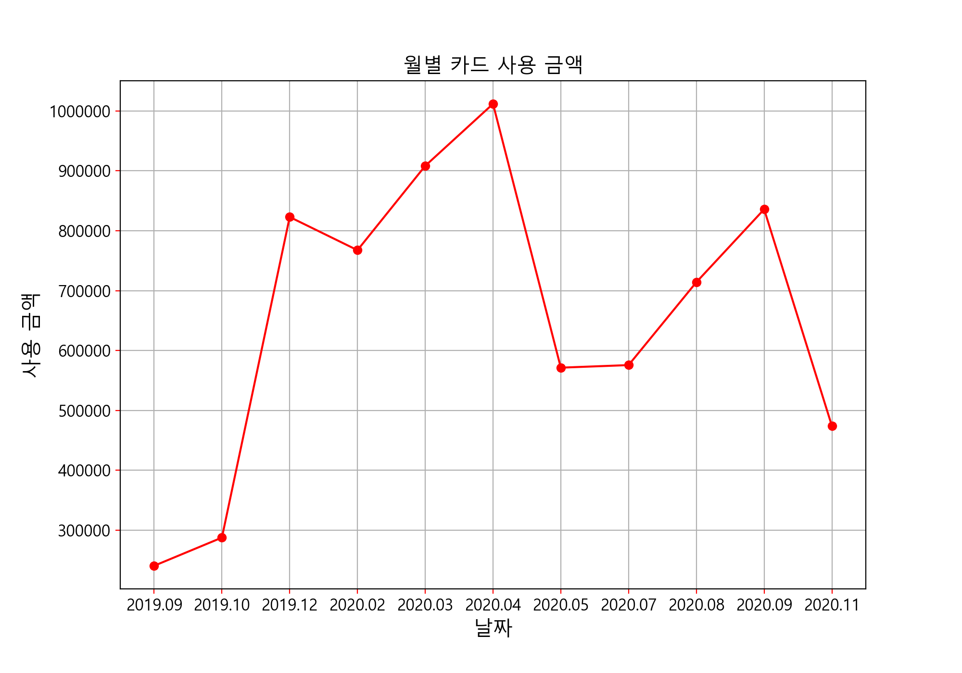

2019.09 데이터
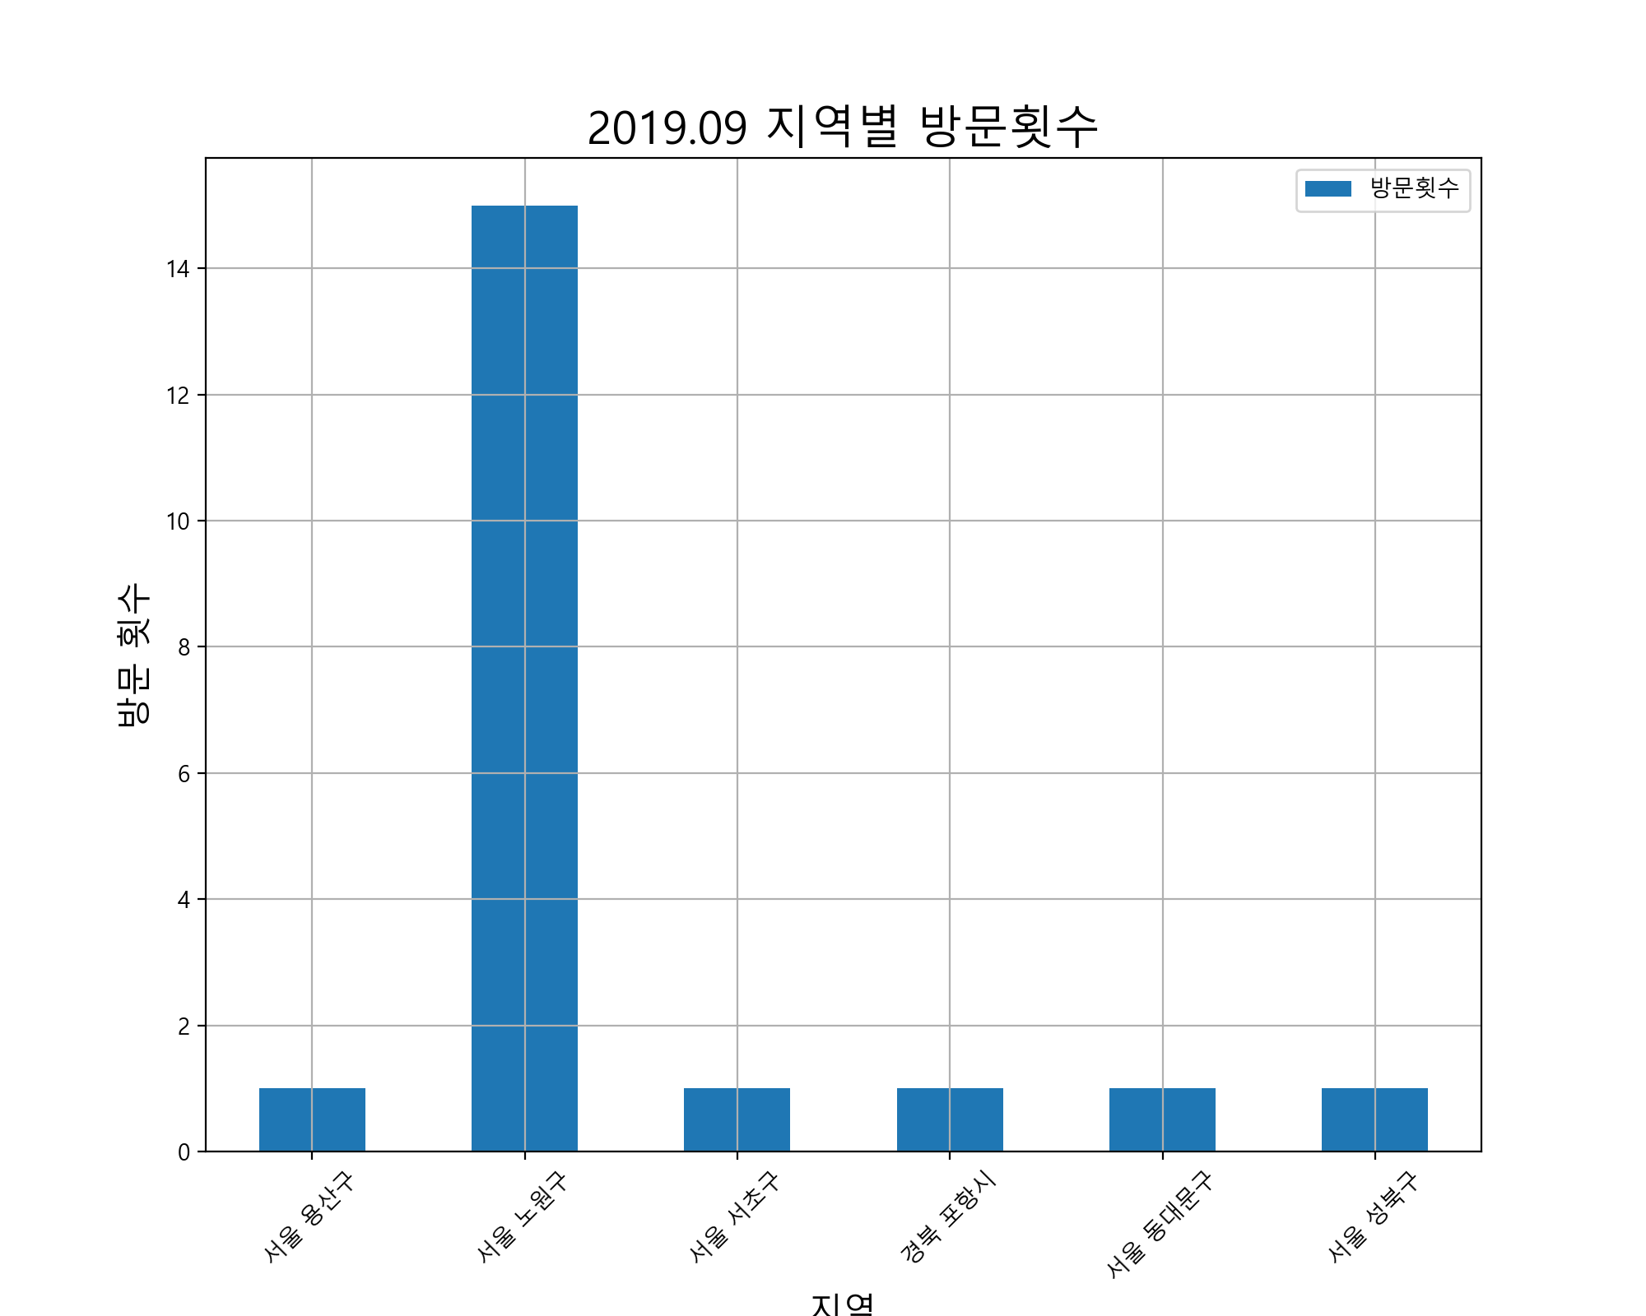
 | 사용날짜 | 사용처 | 사용처주소 | 사용금액 |  | 방문횟수 | 사용금액
1 | 19.07.24 | 자판기 | 서울 용산구 이태원동 685 | 1000 | 서울 용산구 | 1 | 1000
2 | 19.07.28 | 다이소(공릉점) | 서울 노원구 공릉동 388-34 | 5000 | 서울 노원구 | 15 | 61810
3 | 19.07.28 | 세븐일레븐노원공릉그린점 | 서울 노원구 공릉동 415-65 | 2300 | 서울 서초구 | 1 | 66000
4 | 19.07.29 | 이마트24노원공릉점 | 서울 노원구 공릉동 350-22 | 2400 | 경북 포항시 | 1 | 6000
5 | 19.08.01 | 서울과학기술대학교소비자생활협동조 |  | 3800 | 서울 동대문구 | 1 | 3000
6 | 19.08.02 | 씨유서울과학기술대2관점 | 서울 노원구 하계동 78-1 | 2340 | 서울 성북구 | 1 | 5800
7 | 19.08.03 | 세븐일레븐노원공릉그린점 | 서울 노원구 공릉동 415-65 | 8500
8 | 19.08.06 | 전설의짬뽕공릉점 | 서울 노원구 공릉동 441-59 | 8500
9 | 19.08.07 | CU공릉플러스점 | 서울 노원구 공릉동 392-24 | 1400
10 | 19.08.08 | 이마트24노원공릉점 | 서울 노원구 공릉동 350-22 | 2400
11 | 19.08.08 | 세븐일레븐노원공릉그린점 | 서울 노원구 공릉동 415-65 | 2450
12 | 19.08.09 | 주식회사진선우유통 | 서울 노원구 공릉2동 408-4 | 6930
13 | 19.08.09 | 씨유서울과학기술대1관점 | 서울 노원구 하계동 78-1 | 450
14 | 19.08.09 | 씨유서울과학기술대1관점 | 서울 노원구 하계동 78-1 | 4590
15 | 19.08.10 | 성민양꼬치 | 서울 서초구 방배동 449-4 | 66000
16 | 19.08.12 | 세븐일레븐노원공릉그린점 | 서울 노원구 공릉동 415-65 | 6200
17 | 19.08.18 | 모던PC방 | 경북 포항시 남구 이동 662-5 | 6000
18 | 19.08.19 | 배스킨라빈스공릉점 | 서울 노원구 공릉동 208-5 | 5600
19 | 19.08.23 | 세븐PC방 | 서울 동대문구 답십리동 12-18 | 3000
20 | 19.08.24 | 세븐일레븐노원공릉그린점 | 서울 노원구 공릉동 415-65 | 2750
21 | 19.08.25 | (주)현대홈쇼핑K-MPI |  | 73260
22 | 19.08.26 | 써브웨이고려대점 | 서울 성북구 안암동5가 146-4 | 5800
23 | 19.08.26 | 코리아PCcafe |  | 2000
24 | 19.08.26 | 코리아PCcafe |  | 1000
25 | 19.07.28 | 모바일티머니_지하철 |  | 500
26 | 19.07.28 | 모바일티머니_지하철 |  | 1250
27 | 19.08.03 | 모바일티머니_지하철 |  | 1250
28 | 19.08.03 | 모바일티머니_지하철 |  | 500
29 | 19.08.03 | 모바일티머니_버스 |  | 100
30 | 19.08.04 | 모바일티머니_지하철 |  | 1250
31 | 19.08.04 | 모바일티머니_지하철 |  | 500
32 | 19.08.10 | 모바일티머니_지하철 |  | 100
33 | 19.08.10 | 모바일티머니_지하철 |  | 1250
34 | 19.08.10 | 모바일티머니_지하철 |  | 300
35 | 19.08.10 | 모바일티머니_지하철 |  | 1250
36 | 19.08.11 | 모바일티머니_지하철 |  | 500
37 | 19.08.11 | 모바일티머니_지하철 |  | 1250
38 | 19.08.14 | 모바일티머니_지하철 |  | 1250
39 | 19.08.15 | 모바일티머니_지하철 |  | 1000
40 | 19.08.18 | 모바일티머니_지하철 |  | 1250
41 | 19.08.18 | 모바일티머니_지하철 |  | 500
42 | 19.08.19 | 모바일티머니_지하철 |  | 600
43 | 19.08.19 | 모바일티머니_지하철 |  | 1250
44 | 19.08.19 | 모바일티머니_지하철 |  | 200
45 | 19.08.19 | 모바일티머니_버스 |  | 1050
합계 | 전체 | 전체 | 전체 | 240770

2019.10 데이터
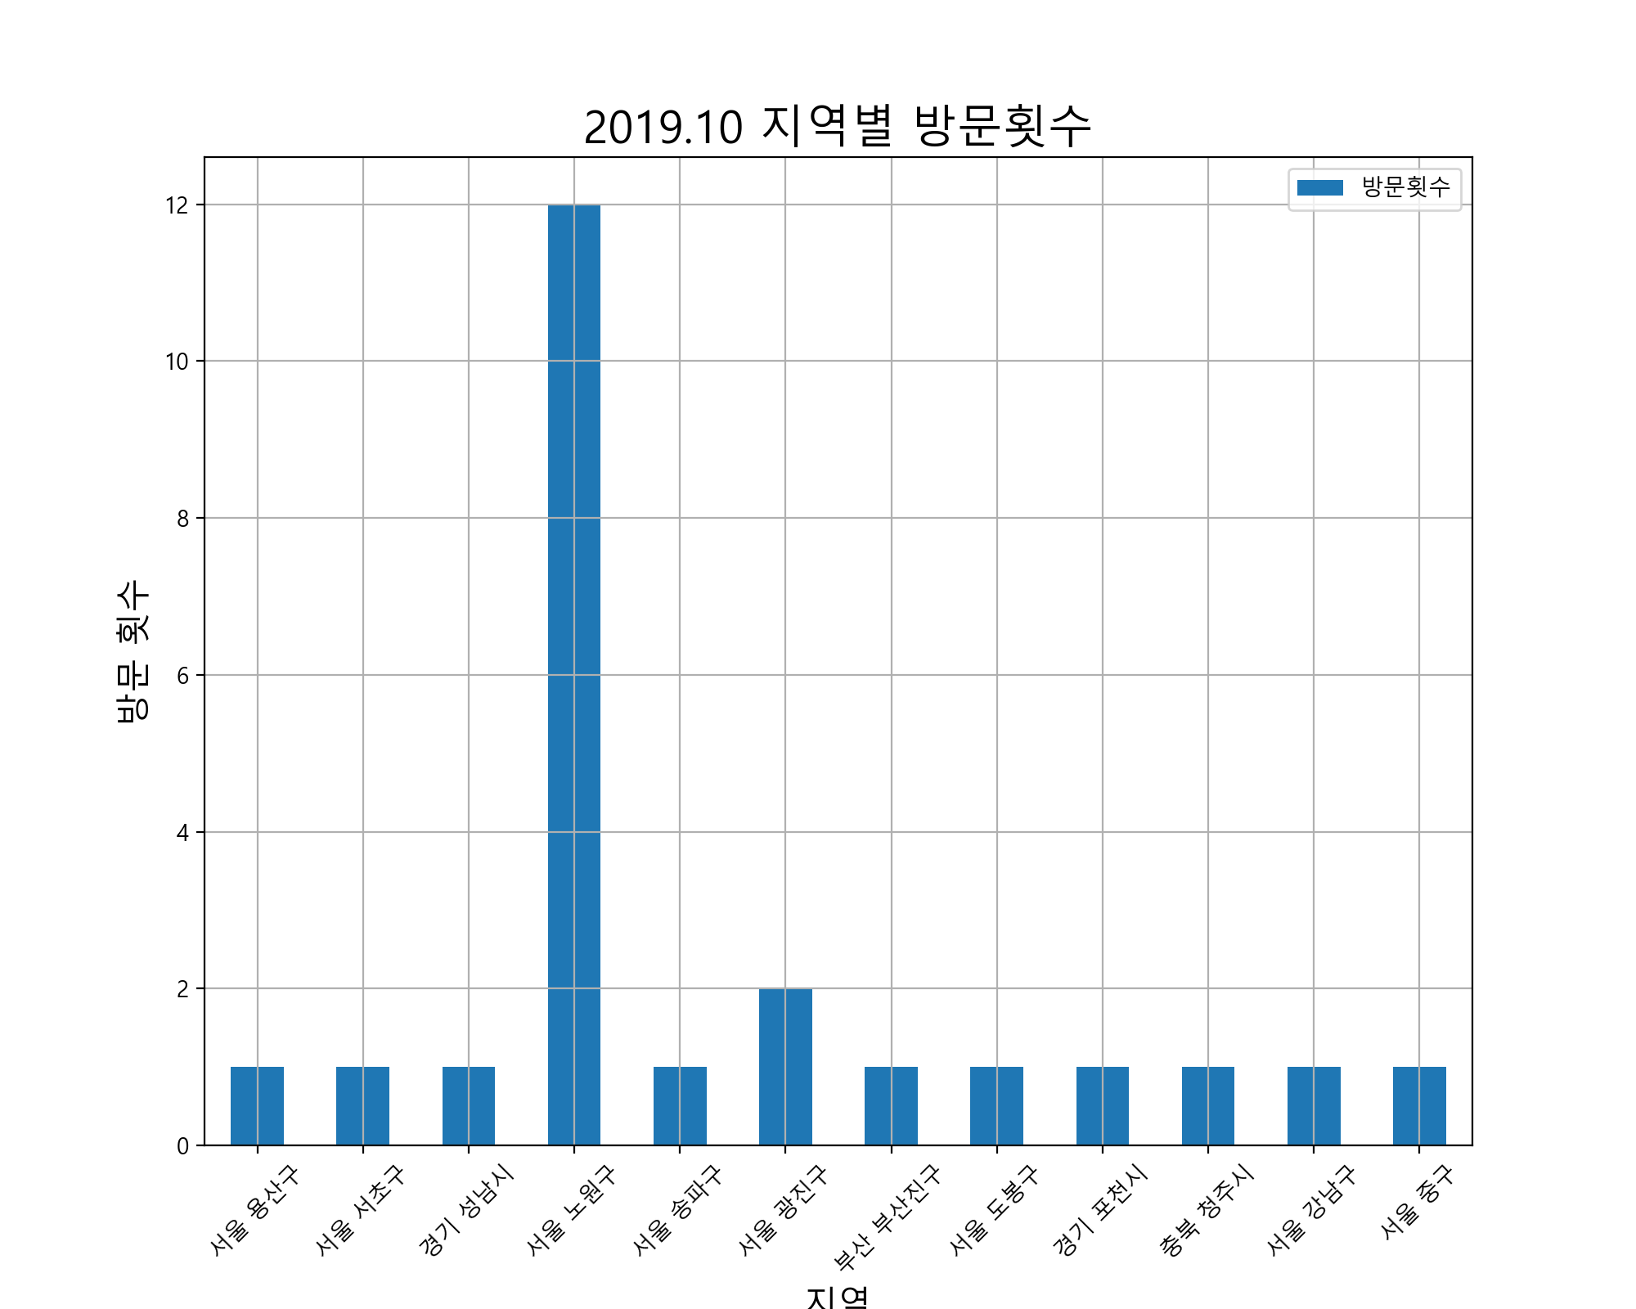
 | 사용날짜 | 사용처 | 사용처주소 | 사용금액 |  | 방문횟수 | 사용금액
1 | 19.08.20 | 자판기 | 서울 용산구 이태원동 685 | 1000 | 서울 용산구 | 1 | 1000
2 | 19.08.27 | 성민양꼬치 | 서울 서초구 방배동 449-4 | 62000 | 서울 서초구 | 1 | 62000
3 | 19.08.27 | 네이버주식회사 | 경기 성남시 분당구 백현동 535 | 10000 | 경기 성남시 | 1 | 10000
4 | 19.08.27 | 세븐일레븐노원공릉그린점 | 서울 노원구 공릉동 415-65 | 3100 | 서울 노원구 | 12 | 94390
5 | 19.08.28 | 라렌 | 서울 송파구 문정동 618 | 14000 | 서울 송파구 | 1 | 14000
6 | 19.08.28 | CU공릉플러스점 | 서울 노원구 공릉동 392-24 | 1700 | 서울 광진구 | 2 | 6000
7 | 19.09.01 | 리코스타코인노래연습장 | 서울 광진구 화양동 47-10 | 3000 | 부산 부산진구 | 1 | 6000
8 | 19.09.02 | 뚜레쥬르공릉점 | 서울 노원구 공릉동 745 | 29850 | 서울 도봉구 | 1 | 23300
9 | 19.09.02 | 쥬씨 | 부산 부산진구 부전동 198-12 | 6000 | 경기 포천시 | 1 | 17000
10 | 19.09.03 | 서울과학기술대학교소비자생활협동조 |  | 4000 | 충북 청주시 | 1 | 5900
11 | 19.09.04 | 씨유서울과학기술대2관점 | 서울 노원구 하계동 78-1 | 2340 | 서울 강남구 | 1 | 4900
12 | 19.09.04 | 세븐일레븐노원공릉그린점 | 서울 노원구 공릉동 415-65 | 2200 | 서울 중구 | 1 | 4100
13 | 19.09.04 | 세븐일레븐노원공릉그린점 | 서울 노원구 공릉동 415-65 | 2400
14 | 19.09.05 | 호치킨 | 서울 도봉구 창동 75-13 | 23300
15 | 19.09.05 | 서양국수집 | 서울 노원구 공릉동 440-16 | 5900
16 | 19.09.06 | 세븐일레븐노원공릉그린점 | 서울 노원구 공릉동 415-65 | 3500
17 | 19.09.06 | 씨유서울과학기술대2관점 | 서울 노원구 하계동 78-1 | 1800
18 | 19.09.08 | 무봉리토종순대국 | 경기 포천시 소흘읍 이동교리 84-1 | 17000
19 | 19.09.08 | 잔월 | 서울 노원구 공릉동 393-15 | 25000
20 | 19.09.09 | 기린 | 충북 청주시 청원구 오창읍 주성리 623 | 5900
21 | 19.09.10 | 리코스타코인노래연습장 | 서울 광진구 화양동 47-10 | 3000
22 | 19.09.10 | 맥도날드 | 서울 강남구 역삼동 822-2 | 4900
23 | 19.09.15 | 주식회사비케이알(버거킹공릉역점) |  | 3000
24 | 19.09.15 | 주)스타벅스커피코리아 | 서울 중구 회현동2가 88 | 4100
25 | 19.09.16 | CU공릉플러스점 | 서울 노원구 공릉동 392-24 | 600
26 | 19.09.24 | 쪼매매운떡볶이 | 서울 노원구 공릉동 208-18 | 16000
27 | 19.08.26 | 모바일티머니_지하철 |  | 1250
28 | 19.08.26 | 모바일티머니_지하철 |  | 1250
29 | 19.08.27 | 모바일티머니_지하철 |  | 300
30 | 19.08.27 | 모바일티머니_지하철 |  | 1250
31 | 19.08.27 | 모바일티머니_지하철 |  | 100
32 | 19.08.27 | 모바일티머니_지하철 |  | 1250
33 | 19.08.28 | 모바일티머니_버스 |  | 2150
34 | 19.08.28 | 모바일티머니_지하철 |  | 1250
35 | 19.08.28 | 모바일티머니_지하철 |  | 1250
36 | 19.08.31 | 모바일티머니_지하철 |  | 500
37 | 19.08.31 | 모바일티머니_지하철 |  | 1250
38 | 19.08.31 | 모바일티머니_지하철 |  | 500
39 | 19.08.31 | 모바일티머니_지하철 |  | 1250
40 | 19.09.09 | 모바일티머니_지하철 |  | 1250
41 | 19.09.09 | 모바일티머니_지하철 |  | 1250
42 | 19.09.11 | 모바일티머니_지하철 |  | 1250
43 | 19.09.11 | 모바일티머니_지하철 |  | 1250
44 | 19.09.12 | 모바일티머니_지하철 |  | 500
45 | 19.09.12 | 모바일티머니_지하철 |  | 1250
46 | 19.09.12 | 모바일티머니_지하철 |  | 100
47 | 19.09.12 | 모바일티머니_버스 |  | 100
48 | 19.09.13 | 모바일티머니_지하철 |  | 600
49 | 19.09.13 | 모바일티머니_버스 |  | 1250
50 | 19.09.15 | 모바일티머니_지하철 |  | 100
51 | 19.09.15 | 모바일티머니_지하철 |  | 100
52 | 19.09.15 | 모바일티머니_지하철 |  | 1250
53 | 19.09.15 | 모바일티머니_지하철 |  | 1250
54 | 19.09.17 | 모바일티머니_지하철 |  | 1250
55 | 19.09.18 | 모바일티머니_버스 |  | 2150
56 | 19.09.21 | 모바일티머니_지하철 |  | 1250
57 | 19.09.23 | 모바일티머니_지하철 |  | 1250
58 | 19.09.23 | 모바일티머니_지하철 |  | 1250
합계 | 전체 | 전체 | 전체 | 287790

2019.12 데이터
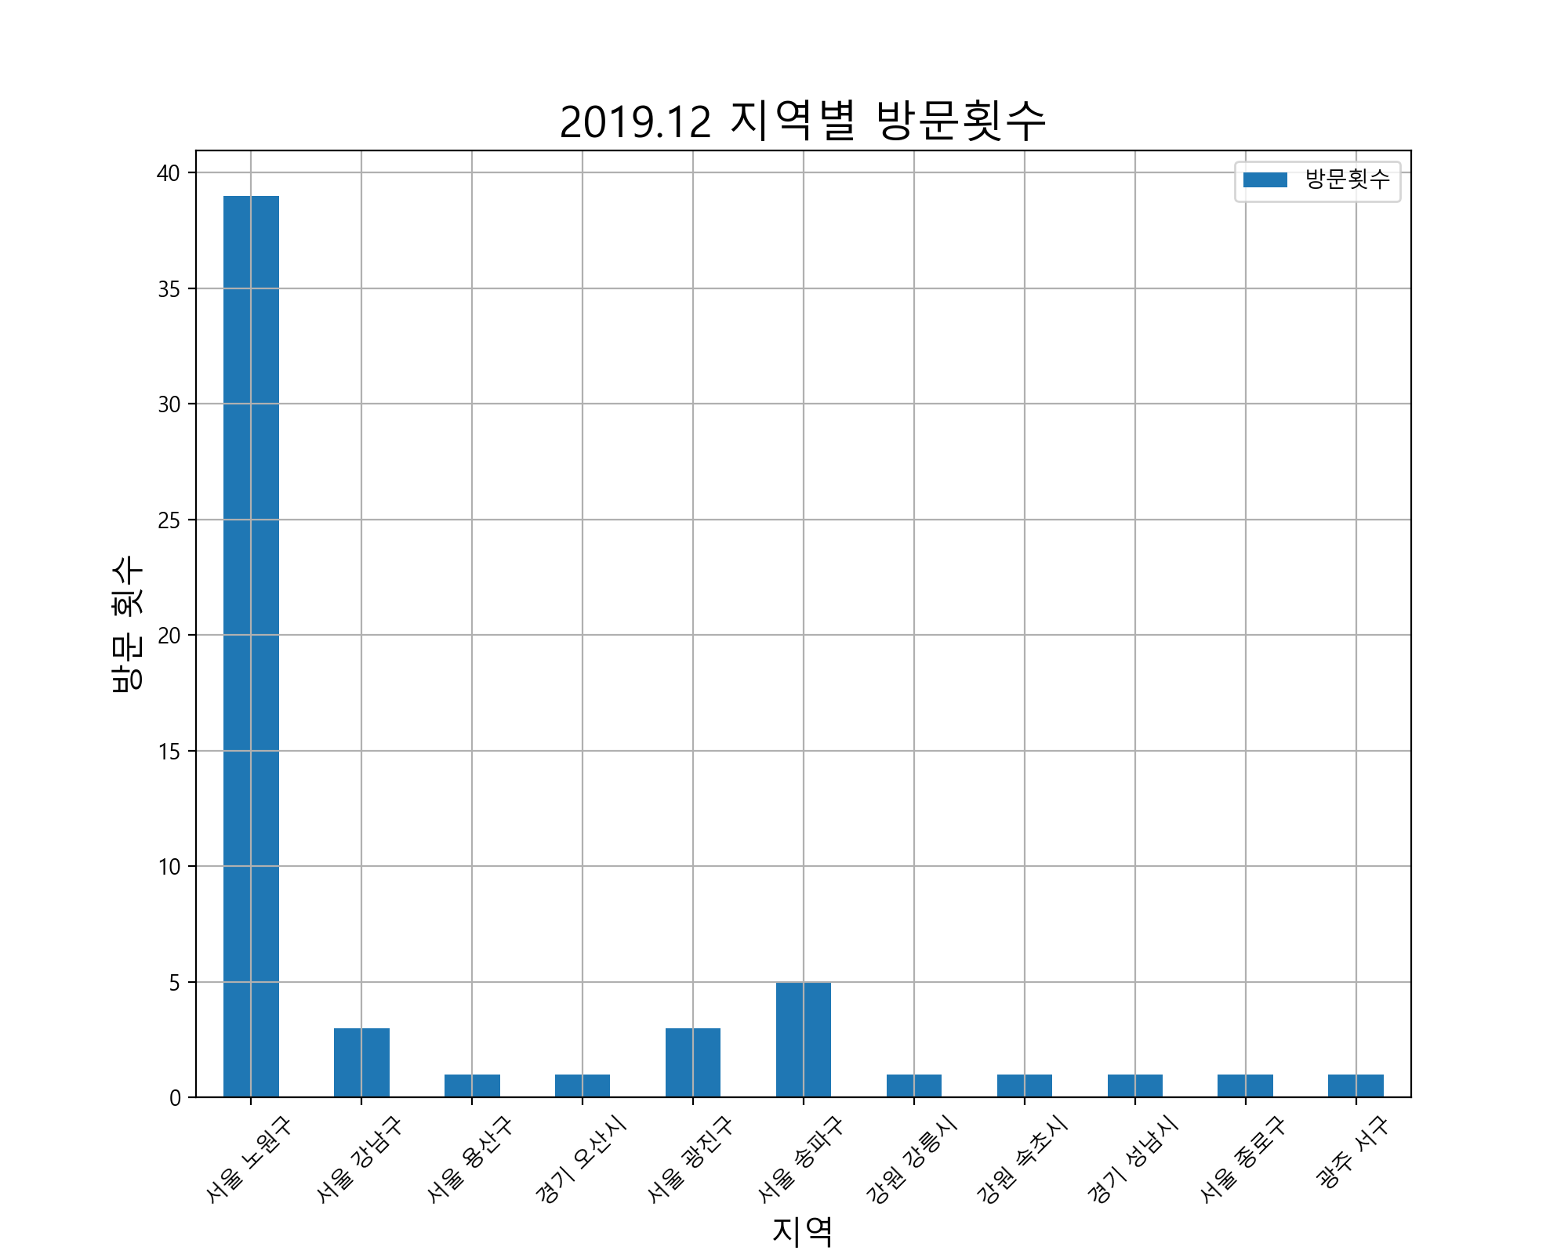
 | 사용날짜 | 사용처 | 사용처주소 | 사용금액 |  | 방문횟수 | 사용금액
1 | 19.10.28 | 서울과학기술대학교소비자생활협동조 |  | 1200 | 서울 노원구 | 39 | 211260
2 | 19.10.28 | 이마트24노원공릉점 | 서울 노원구 공릉동 350-22 | 4000 | 서울 강남구 | 3 | 16800
3 | 19.10.29 | 맥도날드 | 서울 강남구 역삼동 822-2 | 5000 | 서울 용산구 | 1 | 1200
4 | 19.10.29 | 다이소(공릉점) | 서울 노원구 공릉동 388-34 | 9020 | 경기 오산시 | 1 | 8500
5 | 19.10.30 | 이마트24노원공릉점 | 서울 노원구 공릉동 350-22 | 7300 | 서울 광진구 | 3 | 94000
6 | 19.10.30 | 자판기 | 서울 용산구 이태원동 685 | 1200 | 서울 송파구 | 5 | 127420
7 | 19.10.31 | 고고치킨 | 경기 오산시 수청동 514-1 | 8500 | 강원 강릉시 | 1 | 4500
8 | 19.10.31 | 이마트24노원공릉점 | 서울 노원구 공릉동 350-22 | 10000 | 강원 속초시 | 1 | 3000
9 | 19.10.31 | 주식회사무신사 |  | 103428 | 경기 성남시 | 1 | 10000
10 | 19.11.01 | 리코스타코인노래연습장 | 서울 광진구 화양동 47-10 | 3000 | 서울 종로구 | 1 | 1000
11 | 19.11.01 | 화로상회공릉점 | 서울 노원구 공릉동 421-19 | 13700 | 광주 서구 | 1 | 7000
12 | 19.11.03 | 탐앤탐스공릉역점 | 서울 노원구 공릉동 388-35 | 4000
13 | 19.11.03 | 세븐일레븐노원공릉그린점 | 서울 노원구 공릉동 415-65 | 2900
14 | 19.11.04 | 씨유서울과학기술대2관점 | 서울 노원구 하계동 78-1 | 2790
15 | 19.11.04 | 주)우아한형제들 | 서울 송파구 방이동 44-2 | 24600
16 | 19.11.05 | 서울과학기술대학교소비자생활협동조 |  | 1800
17 | 19.11.05 | 씨유서울과학기술대2관점 | 서울 노원구 하계동 78-1 | 2340
18 | 19.11.06 | 밥은 | 강원 강릉시 포남동 82-11 | 4500
19 | 19.11.06 | 쿠팡 | 서울 송파구 신천동 7-30 | 32220
20 | 19.11.06 | 씨유서울과학기술대2관점 | 서울 노원구 하계동 78-1 | 2340
21 | 19.11.06 | 씨유서울과학기술대1관점 | 서울 노원구 하계동 78-1 | 1800
22 | 19.11.07 | 씨유서울과학기술대1관점 | 서울 노원구 하계동 78-1 | 1260
23 | 19.11.08 | 이마트24노원공릉점 | 서울 노원구 공릉동 350-22 | 1700
24 | 19.11.09 | 찬이네곱창 | 서울 노원구 공릉동 440-11 | 19000
25 | 19.11.09 | 세븐일레븐노원공릉그린점 | 서울 노원구 공릉동 415-65 | 5600
26 | 19.11.10 | 이동재스시 | 서울 광진구 군자동 476-8 | 34000
27 | 19.11.11 | 서울과학기술대학교소비자생활협동조 |  | 4000
28 | 19.11.11 | GS25공릉타운점 | 서울 노원구 공릉동 408-89 | 2000
29 | 19.11.12 | 이마트24노원공릉점 | 서울 노원구 공릉동 350-22 | 2300
30 | 19.11.12 | 맥도날드 | 서울 강남구 역삼동 822-2 | 5900
31 | 19.11.12 | 탐앤탐스공릉역점 | 서울 노원구 공릉동 388-35 | 4000
32 | 19.11.13 | 세븐일레븐노원공릉그린점 | 서울 노원구 공릉동 415-65 | 2100
33 | 19.11.13 | 세븐일레븐노원공릉그린점 | 서울 노원구 공릉동 415-65 | 2000
34 | 19.11.13 | 세븐일레븐노원공릉그린점 | 서울 노원구 공릉동 415-65 | 3300
35 | 19.11.14 | 이마트24노원공릉점 | 서울 노원구 공릉동 350-22 | 1100
36 | 19.11.15 | 최진사갈비공릉점 |  | 27000
37 | 19.11.15 | (주)로보다인시스템 |  | 41900
38 | 19.11.15 | 이마트24노원공릉점 | 서울 노원구 공릉동 350-22 | 4000
39 | 19.11.15 | 씨유서울과학기술대2관점 | 서울 노원구 하계동 78-1 | 4140
40 | 19.11.17 | GS25S공릉역점 | 서울 노원구 공릉동 385-4 | 14000
41 | 19.11.17 | 주)우아한형제들 | 서울 송파구 방이동 44-2 | 24600
42 | 19.11.18 | 더블유(W) | 강원 속초시 교동 733-1 | 3000
43 | 19.11.18 | (주)설빙건대2호점 |  | 15900
44 | 19.11.18 | (주)라라브래드(공릉동지점) |  | 8400
45 | 19.11.18 | 느린마을양조장건대점 | 서울 광진구 화양동 7-12 | 57000
46 | 19.11.18 | 라렌 | 서울 송파구 문정동 618 | 17000
47 | 19.11.18 | 네이버파이낸셜(주) | 경기 성남시 분당구 정자동 178-1 | 10000
48 | 19.11.18 | 세븐일레븐노원공릉그린점 | 서울 노원구 공릉동 415-65 | 6000
49 | 19.11.18 | 씨제이올리브네트웍스(주)공릉역점 | 서울 노원구 월계동 56-8 | 38800
50 | 19.11.19 | 명랑시대쌀핫도그 | 서울 종로구 종로3가 108 | 1000
51 | 19.11.19 | 이마트24노원공릉점 | 서울 노원구 공릉동 350-22 | 1800
52 | 19.11.19 | 세븐일레븐노원공릉그린점 | 서울 노원구 공릉동 415-65 | 2000
53 | 19.11.20 | 써브웨이 | 광주 서구 치평동 1184 | 7000
54 | 19.11.20 | 주)우아한형제들 | 서울 송파구 방이동 44-2 | 29000
55 | 19.11.20 | 세븐일레븐노원공릉그린점 | 서울 노원구 공릉동 415-65 | 1000
56 | 19.11.21 | 씨유서울과학기술대2관점 | 서울 노원구 하계동 78-1 | 900
57 | 19.11.22 | 서울과학기술대학교소비자생활협동조 |  | 800
58 | 19.11.22 | 맥도날드 | 서울 강남구 역삼동 822-2 | 5900
59 | 19.11.23 | 씨유공릉스타점 | 서울 노원구 공릉동 388-6 | 9420
60 | 19.11.25 | GS25공릉타운점 | 서울 노원구 공릉동 408-89 | 2000
61 | 19.11.25 | 씨유서울과학기술대2관점 | 서울 노원구 하계동 78-1 | 3150
62 | 19.11.25 | 세븐일레븐노원공릉그린점 | 서울 노원구 공릉동 415-65 | 4600
63 | 19.11.26 | 숲속왕돈까스 | 서울 노원구 공릉동 440-18 | 6500
64 | 19.11.26 | 빽다방서울과기대점 | 서울 노원구 공릉동 441-1 | 2000
65 | 19.11.26 | 서울과학기술대학교소비자생활협동조 |  | 4000
66 | 19.11.26 | 새백조약국 | 서울 노원구 공릉동 420-2 | 5000
67 | 19.11.26 | GS25공릉타운점 | 서울 노원구 공릉동 408-89 | 1400
68 | 19.10.26 | (주)티머니_지하철 |  | 1250
69 | 19.10.26 | (주)티머니_지하철 |  | 1250
70 | 19.10.27 | (주)티머니_지하철 |  | 500
71 | 19.10.27 | (주)티머니_지하철 |  | 1250
72 | 19.10.27 | (주)티머니_지하철 |  | 1250
73 | 19.10.28 | (주)티머니_지하철 |  | 500
74 | 19.11.02 | (주)티머니_지하철 |  | 1250
75 | 19.11.03 | (주)티머니_버스 |  | 2150
76 | 19.11.09 | (주)티머니_지하철 |  | 1250
77 | 19.11.09 | (주)티머니_지하철 |  | 1250
78 | 19.11.10 | (주)티머니_지하철 |  | 1250
79 | 19.11.10 | (주)티머니_지하철 |  | 1250
80 | 19.11.16 | (주)티머니_지하철 |  | 1250
81 | 19.11.16 | (주)티머니_지하철 |  | 1250
82 | 19.11.16 | (주)티머니_지하철 |  | 200
83 | 19.11.17 | (주)티머니_지하철 |  | 100
84 | 19.11.17 | (주)티머니_지하철 |  | 1250
85 | 19.11.17 | (주)티머니_지하철 |  | 200
86 | 19.11.17 | (주)티머니_지하철 |  | 500
87 | 19.11.17 | (주)티머니_지하철 |  | 600
88 | 19.11.17 | (주)티머니_버스 |  | 100
89 | 19.11.17 | (주)티머니_버스 |  | 1050
90 | 19.11.18 | (주)티머니_지하철 |  | 1250
91 | 19.11.18 | (주)티머니_지하철 |  | 1250
92 | 19.11.10 | ALIEXPRESS |  | 50348
93 | 19.11.10 | ALIEXPRESS.COM |  | 106299
94 | 19.11.17 | ALIEXPRESS |  | -50348
합계 | 전체 | 전체 | 전체 | 822807

2020.02 데이터
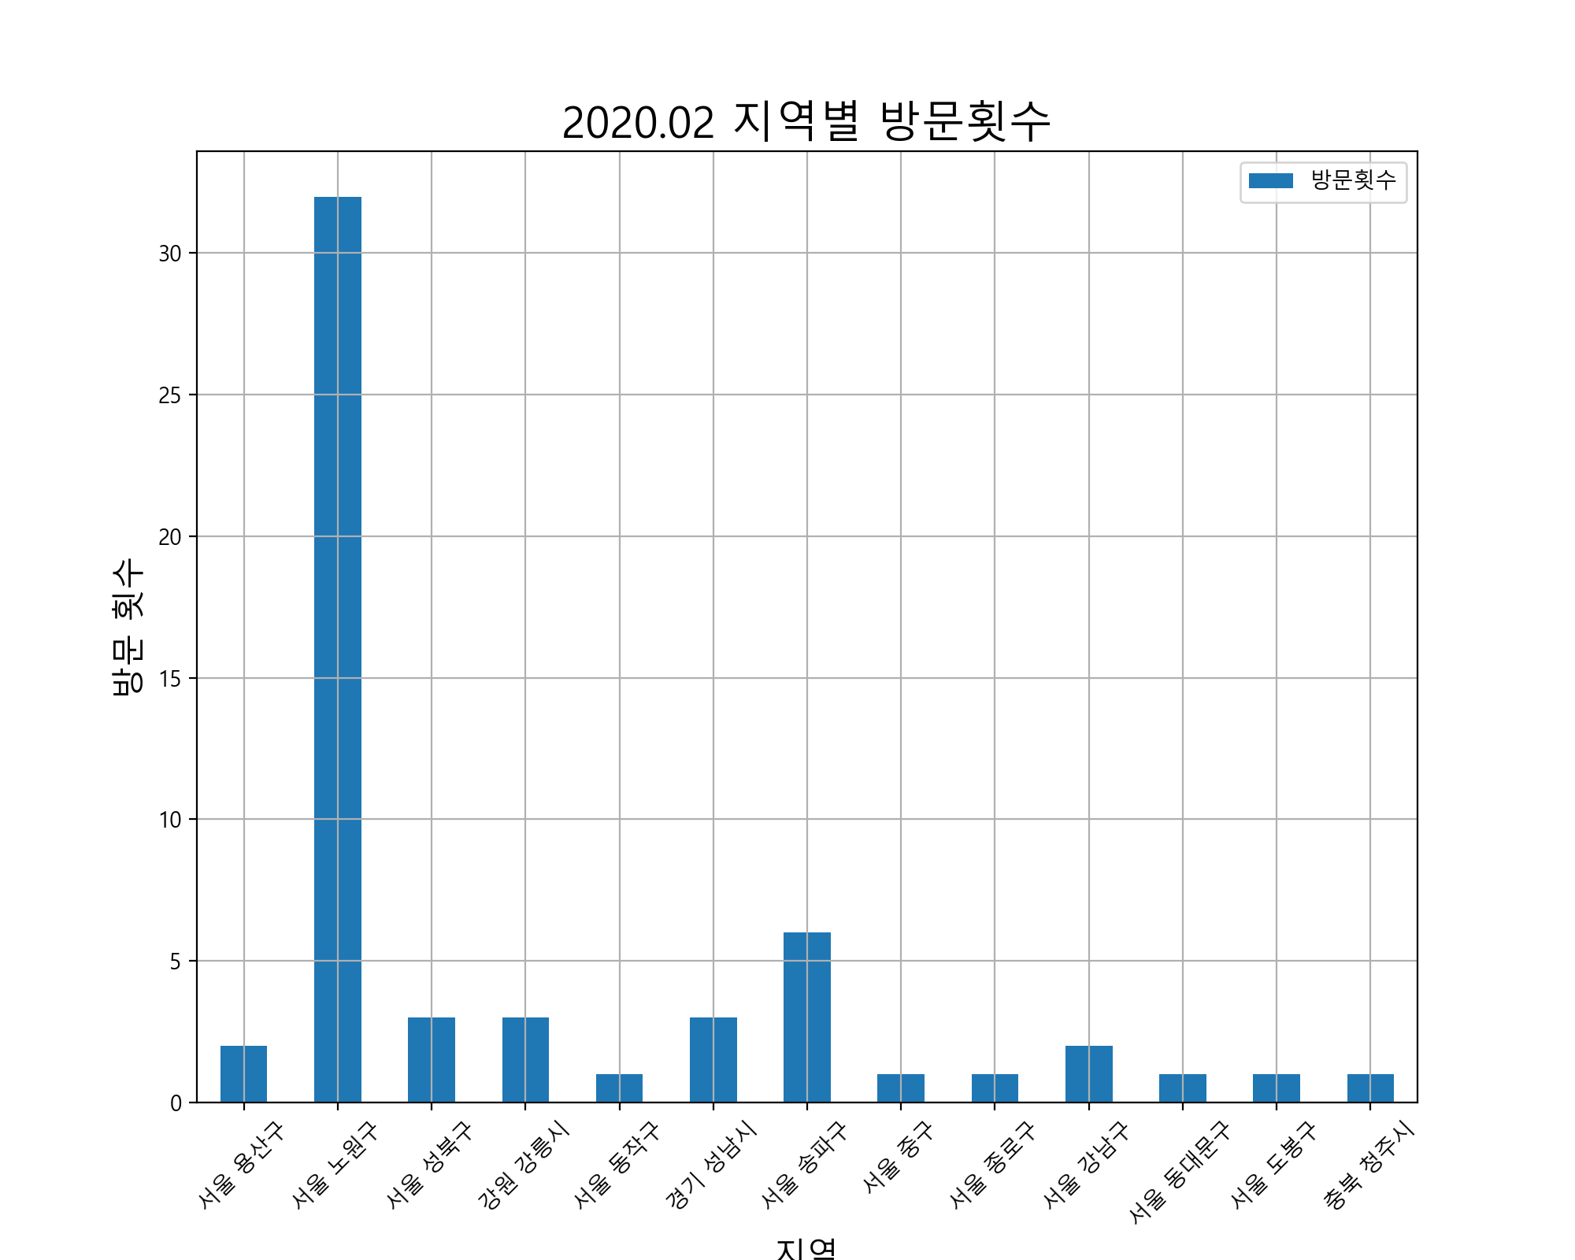
 | 사용날짜 | 사용처 | 사용처주소 | 사용금액 |  | 방문횟수 | 사용금액
1 | 19.12.19 | 자판기 | 서울 용산구 이태원동 685 | 1000 | 서울 용산구 | 2 | 2200
2 | 19.12.27 | 빽다방서울과기대점 | 서울 노원구 공릉동 441-1 | 3500 | 서울 노원구 | 32 | 320500
3 | 19.12.27 | 모노태스크 |  | 30415 | 서울 성북구 | 3 | 9000
4 | 19.12.27 | 세븐일레븐노원공릉그린점 | 서울 노원구 공릉동 415-65 | 1000 | 강원 강릉시 | 3 | 21500
5 | 19.12.28 | 빽다방안암역점 | 서울 성북구 안암동5가 100-5 | 2000 | 서울 동작구 | 1 | 7400
6 | 19.12.28 | 씨유고대동문점 | 서울 성북구 안암동5가 104-121 | 5000 | 경기 성남시 | 3 | 10000
7 | 19.12.28 | 씨유성북안암 | 서울 성북구 안암동4가 24-2 | 2000 | 서울 송파구 | 6 | 109900
8 | 19.12.30 | 밥은 | 강원 강릉시 포남동 82-11 | 4500 | 서울 중구 | 1 | 4100
9 | 19.12.30 | 츠판러마 | 서울 노원구 공릉동 557-1 | 6000 | 서울 종로구 | 1 | 2880
10 | 19.12.30 | GS25공릉타운점 | 서울 노원구 공릉동 408-89 | 2300 | 서울 강남구 | 2 | 8200
11 | 19.12.31 | 이마트24노원공릉점 | 서울 노원구 공릉동 350-22 | 5800 | 서울 동대문구 | 1 | 2000
12 | 19.12.31 | GS25사당신동아점 | 서울 동작구 사당동 128-12 | 7400 | 서울 도봉구 | 1 | 23900
13 | 19.12.31 | 에스티피씨짱치킨 |  | 12000 | 충북 청주시 | 1 | 5900
14 | 19.12.31 | 롯데백스타)반디앤루 |  | 23800
15 | 19.12.31 | 롯데백스타)반디앤루 |  | 11000
16 | 19.12.31 | 네이버파이낸셜(주) | 경기 성남시 분당구 정자동 178-1 | 10000
17 | 19.12.31 | 네이버파이낸셜(주) | 경기 성남시 분당구 정자동 178-1 | -10000
18 | 20.01.01 | 네이버파이낸셜(주) | 경기 성남시 분당구 정자동 178-1 | 10000
19 | 20.01.02 | 빽다방서울과기대점 | 서울 노원구 공릉동 441-1 | 4800
20 | 20.01.02 | 나라아트센터 | 서울 노원구 공릉동 439-2 | 4000
21 | 20.01.02 | 다이소(공릉점) | 서울 노원구 공릉동 388-34 | 1000
22 | 20.01.03 | 라렌 | 서울 송파구 문정동 618 | 17000
23 | 20.01.03 | 주)스타벅스커피코리아 | 서울 중구 회현동2가 88 | 4100
24 | 20.01.04 | 주)우아한형제들 | 서울 송파구 방이동 44-2 | 15000
25 | 20.01.04 | 세븐일레븐노원공릉그린점 | 서울 노원구 공릉동 415-65 | 5000
26 | 20.01.04 | 씨유성균관대경영관점 | 서울 종로구 명륜3가 53-21 | 2880
27 | 20.01.05 | 주)우아한형제들 | 서울 송파구 방이동 44-2 | 20000
28 | 20.01.05 | 세븐일레븐노원공릉그린점 | 서울 노원구 공릉동 415-65 | 2450
29 | 20.01.06 | 밥은 | 강원 강릉시 포남동 82-11 | 12500
30 | 20.01.06 | 맥도날드 | 서울 강남구 역삼동 822-2 | 2300
31 | 20.01.06 | 세븐일레븐노원공릉그린점 | 서울 노원구 공릉동 415-65 | 5400
32 | 20.01.07 | 세븐일레븐노원공릉그린점 | 서울 노원구 공릉동 415-65 | 4200
33 | 20.01.08 | 주식회사비케이알(버거킹공릉역점) |  | 4900
34 | 20.01.08 | (주)로보다인시스템 |  | 13500
35 | 20.01.09 | (유)딜리버리히어로코리아_카카오페 |  | 16900
36 | 20.01.09 | (주)코리아세븐과기대점 | 서울 노원구 공릉동 126 | 9000
37 | 20.01.10 | 숲속왕돈까스 | 서울 노원구 공릉동 440-18 | 6500
38 | 20.01.10 | 이마트24노원공릉점 | 서울 노원구 공릉동 350-22 | 3100
39 | 20.01.10 | 주)우아한형제들 | 서울 송파구 방이동 44-2 | 19900
40 | 20.01.10 | 세븐일레븐노원공릉그린점 | 서울 노원구 공릉동 415-65 | 4300
41 | 20.01.11 | 취향저격 | 서울 동대문구 이문동 288-42 | 2000
42 | 20.01.11 | 주식회사글사랑닷컴 |  | 42000
43 | 20.01.12 | 신의주찹쌀순대 | 서울 노원구 중계동 506 | 7000
44 | 20.01.12 | 알파문구공릉역점 | 서울 노원구 공릉동 379-27 | 1200
45 | 20.01.12 | 주식회사진선우유통 | 서울 노원구 공릉2동 408-4 | 6930
46 | 20.01.12 | (주)로보다인시스템 |  | 10400
47 | 20.01.12 | 자판기 | 서울 용산구 이태원동 685 | 1200
48 | 20.01.13 | 호치킨 | 서울 도봉구 창동 75-13 | 23900
49 | 20.01.13 | 빽다방서울과기대점 | 서울 노원구 공릉동 441-1 | 5800
50 | 20.01.13 | 맥도날드 | 서울 강남구 역삼동 822-2 | 5900
51 | 20.01.13 | 기린 | 충북 청주시 청원구 오창읍 주성리 623 | 5900
52 | 20.01.13 | CU공릉플러스점 | 서울 노원구 공릉동 392-24 | 9700
53 | 20.01.14 | 7일간의양심 | 서울 노원구 공릉동 386-6 | 106000
54 | 20.01.14 | 지지고서울과기대점 | 서울 노원구 공릉동 438-2 | 4000
55 | 20.01.14 | 씨유서울과학기술대2관점 | 서울 노원구 하계동 78-1 | 720
56 | 20.01.14 | 선물하기_카카오페이 |  | 12400
57 | 20.01.15 | 서울과학기술대학교소비자생활협동조 |  | 4000
58 | 20.01.15 | 주)우아한형제들 | 서울 송파구 방이동 44-2 | 20000
59 | 20.01.16 | 다이소(공릉점) | 서울 노원구 공릉동 388-34 | 4000
60 | 20.01.17 | 에이스문화사 | 서울 노원구 공릉동 208-18 | 4600
61 | 20.01.17 | 선물하기_카카오페이 |  | 6100
62 | 20.01.17 | 주식회사비케이알(버거킹공릉역점) |  | 5500
63 | 20.01.17 | 세븐일레븐노원공릉그린점 | 서울 노원구 공릉동 415-65 | 6000
64 | 20.01.18 | 지지고서울과기대점 | 서울 노원구 공릉동 438-2 | 84000
65 | 20.01.18 | 세븐일레븐노원공릉그린점 | 서울 노원구 공릉동 415-65 | 2400
66 | 20.01.19 | 3POPPC카페(이수역점) |  | 3000
67 | 20.01.20 | 밥은 | 강원 강릉시 포남동 82-11 | 4500
68 | 20.01.20 | 주)우아한형제들 | 서울 송파구 방이동 44-2 | 18000
69 | 20.01.23 | 빽다방서울과기대점 | 서울 노원구 공릉동 441-1 | 3000
70 | 20.01.23 | 세븐일레븐노원공릉그린점 | 서울 노원구 공릉동 415-65 | 2200
71 | 20.01.24 | 세븐일레븐노원공릉그린점 | 서울 노원구 공릉동 415-65 | 4600
72 | 19.12.25 | (주)티머니_지하철 |  | 200
73 | 19.12.25 | (주)티머니_지하철 |  | 1250
74 | 19.12.25 | (주)티머니_지하철 |  | 300
75 | 19.12.25 | (주)티머니_지하철 |  | 1250
76 | 19.12.28 | (주)티머니_지하철 |  | 1250
77 | 19.12.28 | (주)티머니_지하철 |  | 1250
78 | 19.12.29 | (주)티머니_지하철 |  | 300
79 | 19.12.29 | (주)티머니_지하철 |  | 1250
80 | 19.12.29 | (주)티머니_지하철 |  | 1250
81 | 19.12.29 | (주)티머니_지하철 |  | 100
82 | 19.12.29 | (주)티머니_지하철 |  | 1250
83 | 19.12.31 | (주)티머니_지하철 |  | 100
84 | 19.12.31 | (주)티머니_지하철 |  | 1250
85 | 19.12.31 | (주)티머니_지하철 |  | 1250
86 | 19.12.31 | (주)티머니_지하철 |  | 100
87 | 19.12.31 | (주)티머니_지하철 |  | 1250
88 | 19.12.31 | (주)티머니_지하철 |  | 1250
89 | 19.12.31 | (주)티머니_지하철 |  | 100
90 | 20.01.01 | (주)티머니_지하철 |  | 300
91 | 20.01.01 | (주)티머니_지하철 |  | 1250
92 | 20.01.02 | (주)티머니_지하철 |  | 1250
93 | 20.01.02 | (주)티머니_지하철 |  | 1250
94 | 20.01.03 | (주)티머니_지하철 |  | 1250
95 | 20.01.03 | (주)티머니_지하철 |  | 1250
96 | 20.01.03 | (주)티머니_지하철 |  | 1250
97 | 20.01.04 | (주)티머니_지하철 |  | 1250
98 | 20.01.04 | (주)티머니_버스 |  | 900
99 | 20.01.04 | (주)티머니_지하철 |  | 100
100 | 20.01.04 | (주)티머니_지하철 |  | 100
101 | 20.01.04 | (주)티머니_지하철 |  | 1250
102 | 20.01.04 | (주)티머니_지하철 |  | 1250
103 | 20.01.05 | (주)티머니_기타 |  | 300
104 | 20.01.07 | (주)티머니_지하철 |  | 1250
105 | 20.01.07 | (주)티머니_지하철 |  | 1250
106 | 20.01.09 | (주)티머니_지하철 |  | 1250
107 | 20.01.09 | (주)티머니_지하철 |  | 1250
108 | 20.01.10 | (주)티머니_지하철 |  | 1250
109 | 20.01.10 | (주)티머니_지하철 |  | 1250
110 | 20.01.11 | (주)티머니_지하철 |  | 1250
111 | 20.01.11 | (주)티머니_버스 |  | 1200
112 | 20.01.19 | (주)티머니_지하철 |  | 1250
113 | 20.01.19 | (주)티머니_지하철 |  | 300
114 | 20.01.19 | (주)티머니_지하철 |  | 1250
115 | 20.01.20 | (주)티머니_지하철 |  | 300
116 | 20.01.24 | (주)티머니_지하철 |  | 1250
117 | 20.01.24 | (주)티머니_지하철 |  | 300
118 | 20.01.26 | (주)티머니_지하철 |  | 1250
119 | 20.01.26 | (주)티머니_지하철 |  | 300
합계 | 전체 | 전체 | 전체 | 767445

2020.03 데이터
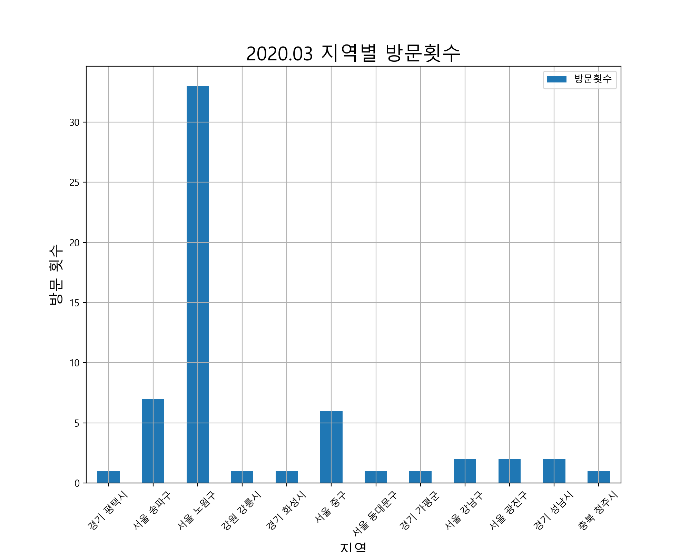
 | 사용날짜 | 사용처 | 사용처주소 | 사용금액 |  | 방문횟수 | 사용금액
1 | 20.01.27 | 열린온누리약국 | 경기 평택시 동삭동 818-18 | 1000 | 경기 평택시 | 1 | 1000
2 | 20.01.27 | 주)우아한형제들 | 서울 송파구 방이동 44-2 | 23000 | 서울 송파구 | 7 | 127400
3 | 20.01.27 | 세븐일레븐노원공릉그린점 | 서울 노원구 공릉동 415-65 | 6750 | 서울 노원구 | 33 | 182520
4 | 20.01.27 | 세븐일레븐노원공릉그린점 | 서울 노원구 공릉동 415-65 | 4800 | 강원 강릉시 | 1 | 4500
5 | 20.01.28 | 밥은 | 강원 강릉시 포남동 82-11 | 4500 | 경기 화성시 | 1 | 2800
6 | 20.01.28 | 다이소(공릉점) | 서울 노원구 공릉동 388-34 | 1000 | 서울 중구 | 6 | 211700
7 | 20.01.29 | 서울과학기술대학교소비자생활협동조 |  | 4000 | 서울 동대문구 | 1 | 2000
8 | 20.01.29 | 이마트24노원공릉점 | 서울 노원구 공릉동 350-22 | 2000 | 경기 가평군 | 1 | 10000
9 | 20.01.29 | 슈퍼보드 | 경기 화성시 반송동 34-10 | 2800 | 서울 강남구 | 2 | 30670
10 | 20.01.31 | 피쉬앤그릴(신당점) | 서울 중구 무학동 12-1 | 149500 | 서울 광진구 | 2 | 6000
11 | 20.01.31 | 세븐PC방 | 서울 동대문구 답십리동 12-18 | 2000 | 경기 성남시 | 2 | 123500
12 | 20.01.31 | 주)스타벅스커피코리아 | 서울 중구 회현동2가 88 | 4800 | 충북 청주시 | 1 | 5900
13 | 20.02.01 | GS25공릉타운점 | 서울 노원구 공릉동 408-89 | 5600
14 | 20.02.01 | 주)우아한형제들 | 서울 송파구 방이동 44-2 | 12400
15 | 20.02.01 | 세븐일레븐노원공릉그린점 | 서울 노원구 공릉동 415-65 | 1800
16 | 20.02.01 | CU대성리점 | 경기 가평군 청평면 대성리 399-77 | 10000
17 | 20.02.02 | 세븐일레븐노원공릉그린점 | 서울 노원구 공릉동 415-65 | 2000
18 | 20.02.03 | 넘버원부대찌개 | 서울 노원구 공릉동 738 | 22000
19 | 20.02.03 | 사나이뚝배기과기대점 | 서울 노원구 공릉동 438-2 | 11000
20 | 20.02.04 | 아이스크림.과자할인마트 |  | 1500
21 | 20.02.04 | 조은밥상앤김밥 |  | 10000
22 | 20.02.04 | (주)신세계페이먼츠 | 서울 중구 회현동1가 204 | 39568
23 | 20.02.04 | (주)신세계페이먼츠 | 서울 중구 회현동1가 204 | -39568
24 | 20.02.04 | 인터파크쇼핑 | 서울 강남구 삼성동 157-2 | 24170
25 | 20.02.05 | 씨유서울과학기술대2관점 | 서울 노원구 하계동 78-1 | 1500
26 | 20.02.06 | 다이소(공릉점) | 서울 노원구 공릉동 388-34 | 2500
27 | 20.02.07 | 에이스문화사 | 서울 노원구 공릉동 208-18 | 11000
28 | 20.02.07 | 주식회사진선우유통 | 서울 노원구 공릉2동 408-4 | 4700
29 | 20.02.07 | 주)우아한형제들 | 서울 송파구 방이동 44-2 | 14000
30 | 20.02.08 | 씨유세종대대양AI센터점 | 서울 광진구 군자동 98 | 3000
31 | 20.02.09 | 아이스크림.과자할인마트 |  | 2100
32 | 20.02.09 | 이마트24노원공릉점 | 서울 노원구 공릉동 350-22 | 1000
33 | 20.02.09 | 세븐일레븐노원공릉그린점 | 서울 노원구 공릉동 415-65 | 4200
34 | 20.02.11 | 리코스타코인노래연습장 | 서울 광진구 화양동 47-10 | 3000
35 | 20.02.11 | 주식회사진선우유통 | 서울 노원구 공릉2동 408-4 | 8000
36 | 20.02.11 | 쿠팡 | 서울 송파구 신천동 7-30 | 8500
37 | 20.02.11 | 와이비엠넷 | 경기 성남시 분당구 삼평동 682 | 113500
38 | 20.02.11 | 세븐일레븐노원공릉그린점 | 서울 노원구 공릉동 415-65 | 3500
39 | 20.02.11 | 씨제이올리브영(주)공릉역점 | 서울 노원구 월계동 413-1 | 11000
40 | 20.02.12 | 씨유서울과학기술대2관점 | 서울 노원구 하계동 78-1 | 1800
41 | 20.02.12 | 주)우아한형제들 | 서울 송파구 방이동 44-2 | 20000
42 | 20.02.13 | 역전할머니맥주(노원점) |  | 32600
43 | 20.02.13 | 사나이뚝배기과기대점 | 서울 노원구 공릉동 438-2 | 11000
44 | 20.02.14 | (주)라라브래드(공릉동지점) |  | 14100
45 | 20.02.14 | 에이스문화사 | 서울 노원구 공릉동 208-18 | 11650
46 | 20.02.14 | 라렌(Raren)헤어아떼 |  | 17000
47 | 20.02.14 | 네이버파이낸셜(주) | 경기 성남시 분당구 정자동 178-1 | 10000
48 | 20.02.15 | 빽다방서울과기대점 | 서울 노원구 공릉동 441-1 | 4000
49 | 20.02.15 | 주)우아한형제들 | 서울 송파구 방이동 44-2 | 25600
50 | 20.02.15 | 씨유공릉스타점 | 서울 노원구 공릉동 388-6 | 7520
51 | 20.02.15 | 세븐일레븐노원공릉그린점 | 서울 노원구 공릉동 415-65 | 4700
52 | 20.02.17 | 세븐일레븐노원공릉그린점 | 서울 노원구 공릉동 415-65 | 5000
53 | 20.02.18 | 주식회사정돈 |  | 14000
54 | 20.02.18 | 선물하기_카카오페이 |  | 6100
55 | 20.02.19 | 삼성전자서비스(주)모바일태릉센터 |  | 42000
56 | 20.02.19 | 세븐일레븐노원공릉그린점 | 서울 노원구 공릉동 415-65 | 1850
57 | 20.02.20 | 세븐일레븐노원공릉그린점 | 서울 노원구 공릉동 415-65 | 6500
58 | 20.02.21 | 에이스문화사 | 서울 노원구 공릉동 208-18 | 3750
59 | 20.02.21 | (주)롯데쇼핑 | 서울 중구 소공동 1 | 30400
60 | 20.02.21 | 주)우아한형제들 | 서울 송파구 방이동 44-2 | 23900
61 | 20.02.21 | 세븐일레븐노원공릉그린점 | 서울 노원구 공릉동 415-65 | 2000
62 | 20.02.22 | GS25공릉타운점 | 서울 노원구 공릉동 408-89 | 2800
63 | 20.02.23 | 광림교회사회봉사관 | 서울 강남구 신사동 571-2 | 6500
64 | 20.02.23 | 장충동한방왕족발 | 서울 중구 황학동 409 | 27000
65 | 20.02.24 | 일상다반 | 서울 노원구 공릉동 504-28 | 10000
66 | 20.02.25 | 이마트24노원공릉점 | 서울 노원구 공릉동 350-22 | 3800
67 | 20.02.26 | 기린 | 충북 청주시 청원구 오창읍 주성리 623 | 5900
68 | 20.02.26 | 씨유서울과학기술대2관점 | 서울 노원구 하계동 78-1 | 1800
69 | 20.01.29 | (주)티머니_지하철 |  | 1250
70 | 20.01.29 | (주)티머니_지하철 |  | 200
71 | 20.01.29 | (주)티머니_지하철 |  | 200
72 | 20.01.29 | (주)티머니_지하철 |  | 1250
73 | 20.01.30 | (주)티머니_지하철 |  | 1250
74 | 20.01.30 | (주)티머니_지하철 |  | 1250
75 | 20.01.31 | (주)티머니_지하철 |  | 1250
76 | 20.02.01 | (주)티머니_지하철 |  | 1250
77 | 20.02.01 | (주)티머니_지하철 |  | 1250
78 | 20.02.01 | (주)티머니_지하철 |  | 500
79 | 20.02.02 | (주)티머니_지하철 |  | 1000
80 | 20.02.02 | (주)티머니_지하철 |  | 500
81 | 20.02.06 | (주)티머니_지하철 |  | 1250
82 | 20.02.07 | (주)티머니_버스 |  | 900
83 | 20.02.08 | (주)티머니_버스 |  | 900
84 | 20.02.08 | (주)티머니_택시 |  | 11600
85 | 20.02.09 | (주)티머니_택시 |  | 12400
86 | 20.02.13 | (주)티머니_지하철 |  | 1250
87 | 20.02.13 | (주)티머니_지하철 |  | 1250
88 | 20.02.14 | (주)티머니_지하철 |  | 300
89 | 20.02.14 | (주)티머니_지하철 |  | 1250
90 | 20.02.14 | (주)티머니_지하철 |  | 300
91 | 20.02.14 | (주)티머니_지하철 |  | 1250
92 | 20.02.17 | (주)티머니_지하철 |  | 1250
93 | 20.02.18 | (주)티머니_지하철 |  | 1250
94 | 20.02.18 | (주)티머니_지하철 |  | 100
95 | 20.02.18 | (주)티머니_지하철 |  | 1250
96 | 20.02.18 | (주)티머니_지하철 |  | 100
97 | 20.02.18 | (주)티머니_지하철 |  | 1250
98 | 20.02.19 | (주)티머니_지하철 |  | 1250
99 | 20.02.19 | (주)티머니_지하철 |  | 1250
100 | 20.02.23 | (주)티머니_지하철 |  | 300
101 | 20.02.23 | (주)티머니_지하철 |  | 1250
102 | 20.02.23 | (주)티머니_지하철 |  | 1250
103 | 20.02.23 | (주)티머니_지하철 |  | 1250
104 | 20.02.23 | (주)티머니_지하철 |  | 1250
합계 | 전체 | 전체 | 전체 | 908190

2020.04 데이터
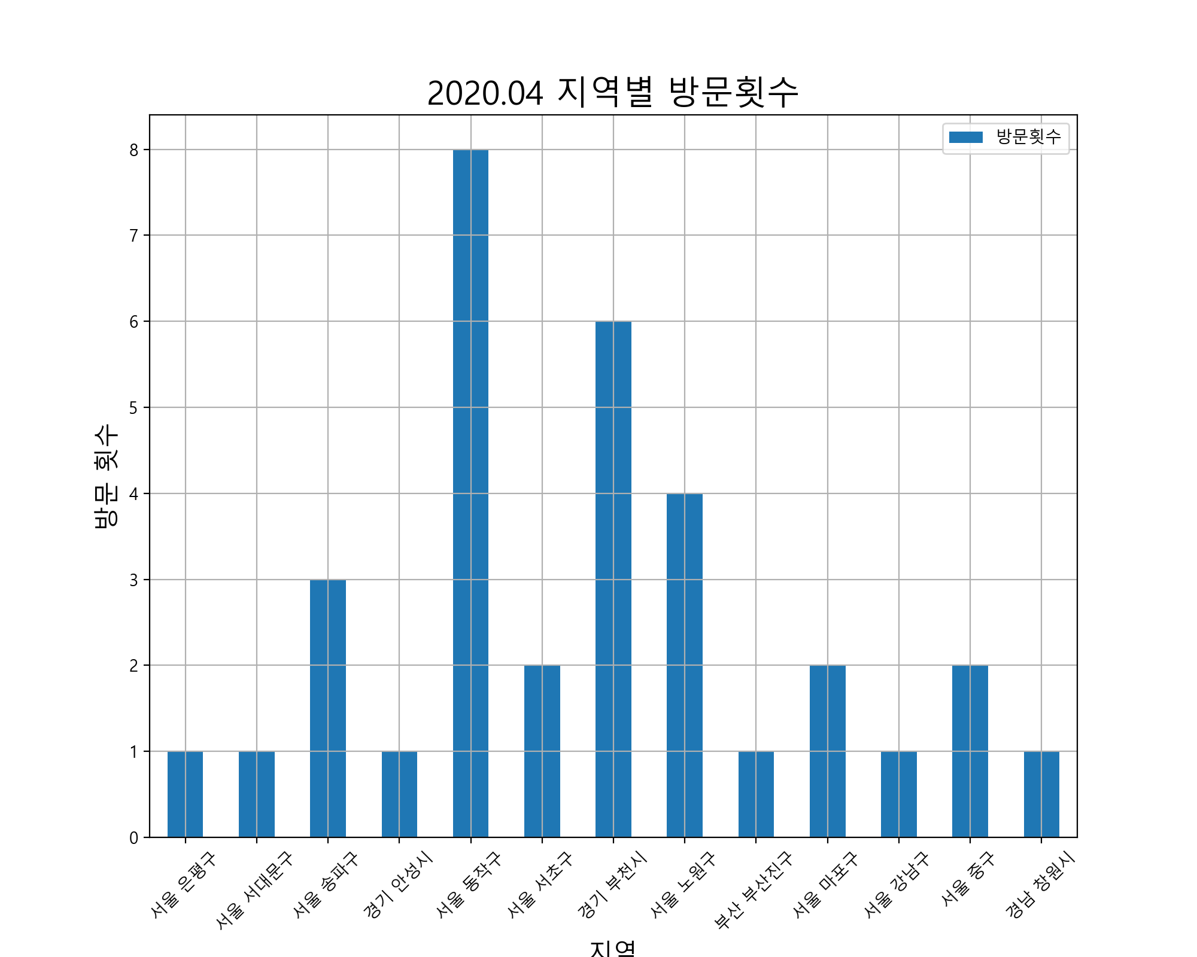
 | 사용날짜 | 사용처 | 사용처주소 | 사용금액 |  | 방문횟수 | 사용금액
1 | 20.02.27 | 악쓰는하마코인노래연습장2호점 | 서울 은평구 갈현동 398-11 | 2000 | 서울 은평구 | 1 | 2000
2 | 20.02.27 | 굿모닝24시 | 서울 서대문구 북아현동 154-2 | 9000 | 서울 서대문구 | 1 | 9000
3 | 20.02.27 | 쿠팡 | 서울 송파구 신천동 7-30 | 4890 | 서울 송파구 | 3 | 49390
4 | 20.02.27 | 옥션 | 경기 안성시 공도읍 마정리 98-1 | 10900 | 경기 안성시 | 1 | 10900
5 | 20.02.28 | BKR버거킹사당역점 |  | 6000 | 서울 동작구 | 8 | 143500
6 | 20.03.01 | 씨유이수나누리점 | 서울 동작구 사당동 132-6 | 3000 | 서울 서초구 | 2 | 63000
7 | 20.03.02 | 방배세명약국 | 서울 서초구 방배동 3160 | 23000 | 경기 부천시 | 6 | 224692
8 | 20.03.02 | 네이버페이 | 경기 부천시 중동 1145-2 | 38390 | 서울 노원구 | 4 | 80750
9 | 20.03.02 | 선물하기_카카오페이 |  | 12600 | 부산 부산진구 | 1 | 24000
10 | 20.03.04 | 리코스타코인노래연습장이수점 |  | 3000 | 서울 마포구 | 2 | 36000
11 | 20.03.04 | 이수통닭 | 서울 서초구 방배동 425-1 | 40000 | 서울 강남구 | 1 | 29250
12 | 20.03.06 | 삐삐핵볶이 | 서울 노원구 공릉동 438-2 | 27000 | 서울 중구 | 2 | 85000
13 | 20.03.06 | 아소코 | 부산 부산진구 전포동 674-14 | 24000 | 경남 창원시 | 1 | 10000
14 | 20.03.07 | 왕창할인마트 | 서울 동작구 사당동 127-9 | 4000
15 | 20.03.08 | e-스타디움 | 서울 마포구 상암동 1648 | 5000
16 | 20.03.09 | BKR버거킹사당역점 |  | 7000
17 | 20.03.09 | 동광약국 | 서울 동작구 사당동 86-9 | 72000
18 | 20.03.09 | GS25사당신동아점 | 서울 동작구 사당동 128-12 | 1800
19 | 20.03.10 | 장미맨숀이수점 | 서울 동작구 사당동 1006-11 | 43200
20 | 20.03.10 | 미니스톱이수태평점 | 서울 동작구 사당동 147-78 | 9000
21 | 20.03.10 | 3POPPC카페(이수역점) |  | 2000
22 | 20.03.11 | (주)위메프 | 서울 강남구 삼성동 168-6 | 29250
23 | 20.03.11 | 11번가 | 서울 중구 남대문로5가 541 | 4900
24 | 20.03.14 | 리코스타코인노래연습장이수점 |  | 3000
25 | 20.03.14 | 노랑통닭 | 서울 마포구 서교동 356-3 | 31000
26 | 20.03.16 | 왕창할인마트 | 서울 동작구 사당동 127-9 | 4600
27 | 20.03.16 | 로맨틱파이어리츠 |  | 116500
28 | 20.03.17 | 쿠팡 | 서울 송파구 신천동 7-30 | 27000
29 | 20.03.18 | 네이버페이 | 경기 부천시 중동 1145-2 | 2500
30 | 20.03.18 | 네이버페이 | 경기 부천시 중동 1145-2 | 118837
31 | 20.03.19 | 주식회사아성다이소 | 경남 창원시 성산구 상남동 26-4 | 10000
32 | 20.03.19 | 주식회사무신사 |  | 68892
33 | 20.03.20 | 동학 | 서울 노원구 공릉동 439-15 | 33000
34 | 20.03.20 | GS25서울산업대 | 서울 노원구 공릉동 441-19 | 9750
35 | 20.03.20 | 네이버페이 | 경기 부천시 중동 1145-2 | 29365
36 | 20.03.20 | 주)우아한형제들 | 서울 송파구 방이동 44-2 | 17500
37 | 20.03.20 | 세븐일레븐노원공릉그린점 | 서울 노원구 공릉동 415-65 | 11000
38 | 20.03.21 | 왕창할인마트 | 서울 동작구 사당동 127-9 | 5900
39 | 20.03.21 | 네이버페이 | 경기 부천시 중동 1145-2 | 2500
40 | 20.03.23 | BKR버거킹사당역점 |  | 5500
41 | 20.03.23 | 네이버페이 | 경기 부천시 중동 1145-2 | 33100
42 | 20.03.26 | (주)롯데쇼핑 | 서울 중구 소공동 1 | 80100
43 | 20.02.26 | (주)티머니_지하철 |  | 300
44 | 20.02.26 | (주)티머니_지하철 |  | 1250
45 | 20.02.26 | (주)티머니_지하철 |  | 1250
46 | 20.02.26 | (주)티머니_지하철 |  | 300
47 | 20.02.27 | (주)티머니_지하철 |  | 1250
48 | 20.02.27 | (주)티머니_지하철 |  | 300
49 | 20.02.27 | (주)티머니_지하철 |  | 1250
50 | 20.02.28 | (주)티머니_지하철 |  | 300
51 | 20.03.06 | (주)티머니_지하철 |  | 300
52 | 20.03.06 | (주)티머니_지하철 |  | 300
53 | 20.03.06 | (주)티머니_지하철 |  | 1250
54 | 20.03.06 | (주)티머니_지하철 |  | 1250
55 | 20.03.13 | (주)티머니_지하철 |  | 100
56 | 20.03.13 | (주)티머니_지하철 |  | 1250
57 | 20.03.13 | (주)티머니_지하철 |  | 1250
58 | 20.03.13 | (주)티머니_지하철 |  | 300
59 | 20.03.13 | (주)티머니_지하철 |  | 1250
60 | 20.03.14 | (주)티머니_지하철 |  | 300
61 | 20.03.14 | (주)티머니_지하철 |  | 1250
62 | 20.03.14 | (주)티머니_지하철 |  | 300
63 | 20.03.14 | (주)티머니_지하철 |  | 1250
64 | 20.03.20 | (주)티머니_지하철 |  | 1250
65 | 20.03.20 | (주)티머니_지하철 |  | 300
66 | 20.03.20 | (주)티머니_지하철 |  | 1250
67 | 20.03.21 | (주)티머니_지하철 |  | 300
합계 | 전체 | 전체 | 전체 | 1011624

2020.05 데이터
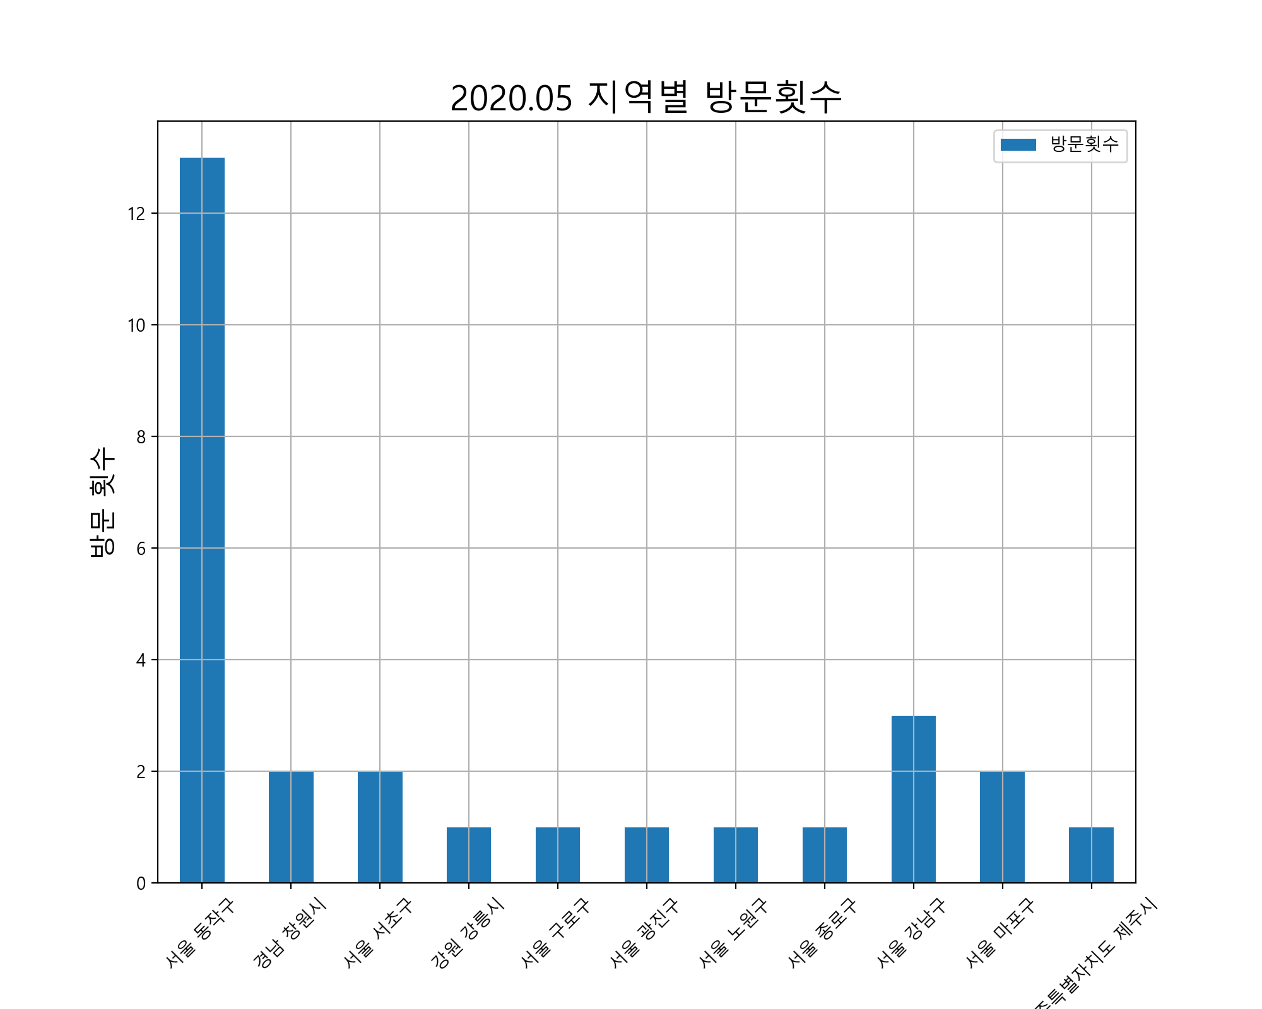
 | 사용날짜 | 사용처 | 사용처주소 | 사용금액 |  | 방문횟수 | 사용금액
1 | 20.03.27 | 메가박스중앙(주)이수지점 |  | 2500 | 서울 동작구 | 13 | 50450
2 | 20.03.28 | 씨유이수나누리점 | 서울 동작구 사당동 132-6 | 4500 | 경남 창원시 | 2 | 2000
3 | 20.03.29 | 왕창할인마트 | 서울 동작구 사당동 127-9 | 4450 | 서울 서초구 | 2 | 15000
4 | 20.03.30 | 에스티피씨짱치킨 |  | 6000 | 강원 강릉시 | 1 | 9000
5 | 20.03.31 | 왕창할인마트 | 서울 동작구 사당동 127-9 | 5000 | 서울 구로구 | 1 | 132510
6 | 20.04.01 | 주식회사아성다이소 | 경남 창원시 성산구 상남동 26-4 | 1000 | 서울 광진구 | 1 | 2000
7 | 20.04.01 | 방배세명약국 | 서울 서초구 방배동 3160 | 6000 | 서울 노원구 | 1 | 6000
8 | 20.04.01 | GS25사당신동아점 | 서울 동작구 사당동 128-12 | 2000 | 서울 종로구 | 1 | 10900
9 | 20.04.03 | 왕창할인마트 | 서울 동작구 사당동 127-9 | 1300 | 서울 강남구 | 3 | 105685
10 | 20.04.03 | 밥은 | 강원 강릉시 포남동 82-11 | 9000 | 서울 마포구 | 2 | 13100
11 | 20.04.03 | 에스티피씨짱치킨 |  | 12000 | 제주특별자치도 제주시 | 1 | 17000
12 | 20.04.05 | 더이미징(theimaging) |  | 97400
13 | 20.04.06 | 왕창할인마트 | 서울 동작구 사당동 127-9 | 6700
14 | 20.04.06 | 씨제이올리브영(주)방배이수점 | 서울 서초구 방배동 1671 | 9000
15 | 20.04.08 | 왕창할인마트 | 서울 동작구 사당동 127-9 | 3700
16 | 20.04.08 | KCP-결제 | 서울 구로구 구로동 222-22 | 132510
17 | 20.04.09 | 리코스타코인노래연습장이수점 |  | 3000
18 | 20.04.10 | 왕창할인마트 | 서울 동작구 사당동 127-9 | 5700
19 | 20.04.10 | 락휴코인노래연습장건대중문점 | 서울 광진구 화양동 5-12 | 2000
20 | 20.04.10 | 빽다방서울과기대점 | 서울 노원구 공릉동 441-1 | 6000
21 | 20.04.10 | 결 | 서울 종로구 공평동 17 | 10900
22 | 20.04.11 | 왕창할인마트 | 서울 동작구 사당동 127-9 | 1700
23 | 20.04.11 | 다코기(수역점) |  | 9900
24 | 20.04.11 | 주식회사아성다이소 | 경남 창원시 성산구 상남동 26-4 | 1000
25 | 20.04.11 | (주)에이플러스비 | 서울 강남구 역삼동 702-21 | 55965
26 | 20.04.12 | (주)위메프 | 서울 강남구 삼성동 168-6 | 41720
27 | 20.04.13 | 에스티피씨짱치킨 |  | 6000
28 | 20.04.14 | 왕창할인마트 | 서울 동작구 사당동 127-9 | 3700
29 | 20.04.15 | 왕창할인마트 | 서울 동작구 사당동 127-9 | 5400
30 | 20.04.16 | 리코스타코인노래연습장이수점 |  | 5000
31 | 20.04.16 | e-스타디움 | 서울 마포구 상암동 1648 | 8100
32 | 20.04.16 | e-스타디움 | 서울 마포구 상암동 1648 | 5000
33 | 20.04.17 | 왕창할인마트 | 서울 동작구 사당동 127-9 | 1700
34 | 20.04.17 | 다코기(수역점) |  | 9900
35 | 20.04.18 | 열린약국 | 서울 강남구 일원동 715-1 | 8000
36 | 20.04.19 | (주)이마트24동작대교노을점 |  | 9300
37 | 20.04.21 | 광주약국 | 제주특별자치도 제주시 연동 1457-1 | 17000
38 | 20.04.25 | 에스티피씨짱치킨 |  | 6000
39 | 20.04.26 | 이수태평파리바게뜨 | 서울 동작구 사당동 139-1 | 4600
40 | 20.04.26 | 선물하기_카카오페이 |  | 10900
41 | 20.03.27 | (주)티머니_지하철 |  | 1250
42 | 20.03.27 | (주)티머니_지하철 |  | 1250
43 | 20.03.27 | (주)티머니_지하철 |  | 300
44 | 20.03.27 | (주)티머니_지하철 |  | 300
45 | 20.03.29 | (주)티머니_지하철 |  | 1250
46 | 20.03.29 | (주)티머니_지하철 |  | 100
47 | 20.03.29 | (주)티머니_지하철 |  | 1250
48 | 20.03.29 | (주)티머니_지하철 |  | 100
49 | 20.03.31 | (주)티머니_지하철 |  | 1250
50 | 20.04.03 | (주)티머니_지하철 |  | 1250
51 | 20.04.03 | (주)티머니_지하철 |  | 300
52 | 20.04.03 | (주)티머니_지하철 |  | 1250
53 | 20.04.03 | (주)티머니_지하철 |  | 300
54 | 20.04.04 | (주)티머니_지하철 |  | 1250
55 | 20.04.05 | (주)티머니_지하철 |  | 1250
56 | 20.04.10 | (주)티머니_지하철 |  | 1250
57 | 20.04.10 | (주)티머니_지하철 |  | 1250
58 | 20.04.10 | (주)티머니_지하철 |  | 100
59 | 20.04.10 | (주)티머니_지하철 |  | 300
60 | 20.04.10 | (주)티머니_지하철 |  | 1250
61 | 20.04.16 | (주)티머니_지하철 |  | 1250
62 | 20.04.17 | (주)티머니_지하철 |  | 300
63 | 20.04.17 | (주)티머니_지하철 |  | 1250
64 | 20.04.17 | (주)티머니_지하철 |  | 300
65 | 20.04.17 | (주)티머니_지하철 |  | 1250
66 | 20.04.19 | (주)티머니_지하철 |  | 1250
67 | 20.04.19 | (주)티머니_지하철 |  | 1250
68 | 20.04.23 | (주)티머니_지하철 |  | 300
69 | 20.04.23 | (주)티머니_지하철 |  | 1250
70 | 20.04.23 | (주)티머니_지하철 |  | 300
71 | 20.04.23 | (주)티머니_지하철 |  | 1250
72 | 20.04.24 | (주)티머니_지하철 |  | 1250
73 | 20.04.24 | (주)티머니_지하철 |  | 300
74 | 20.04.24 | (주)티머니_지하철 |  | 300
75 | 20.04.24 | (주)티머니_지하철 |  | 1250
합계 | 전체 | 전체 | 전체 | 571395

2020.07 데이터
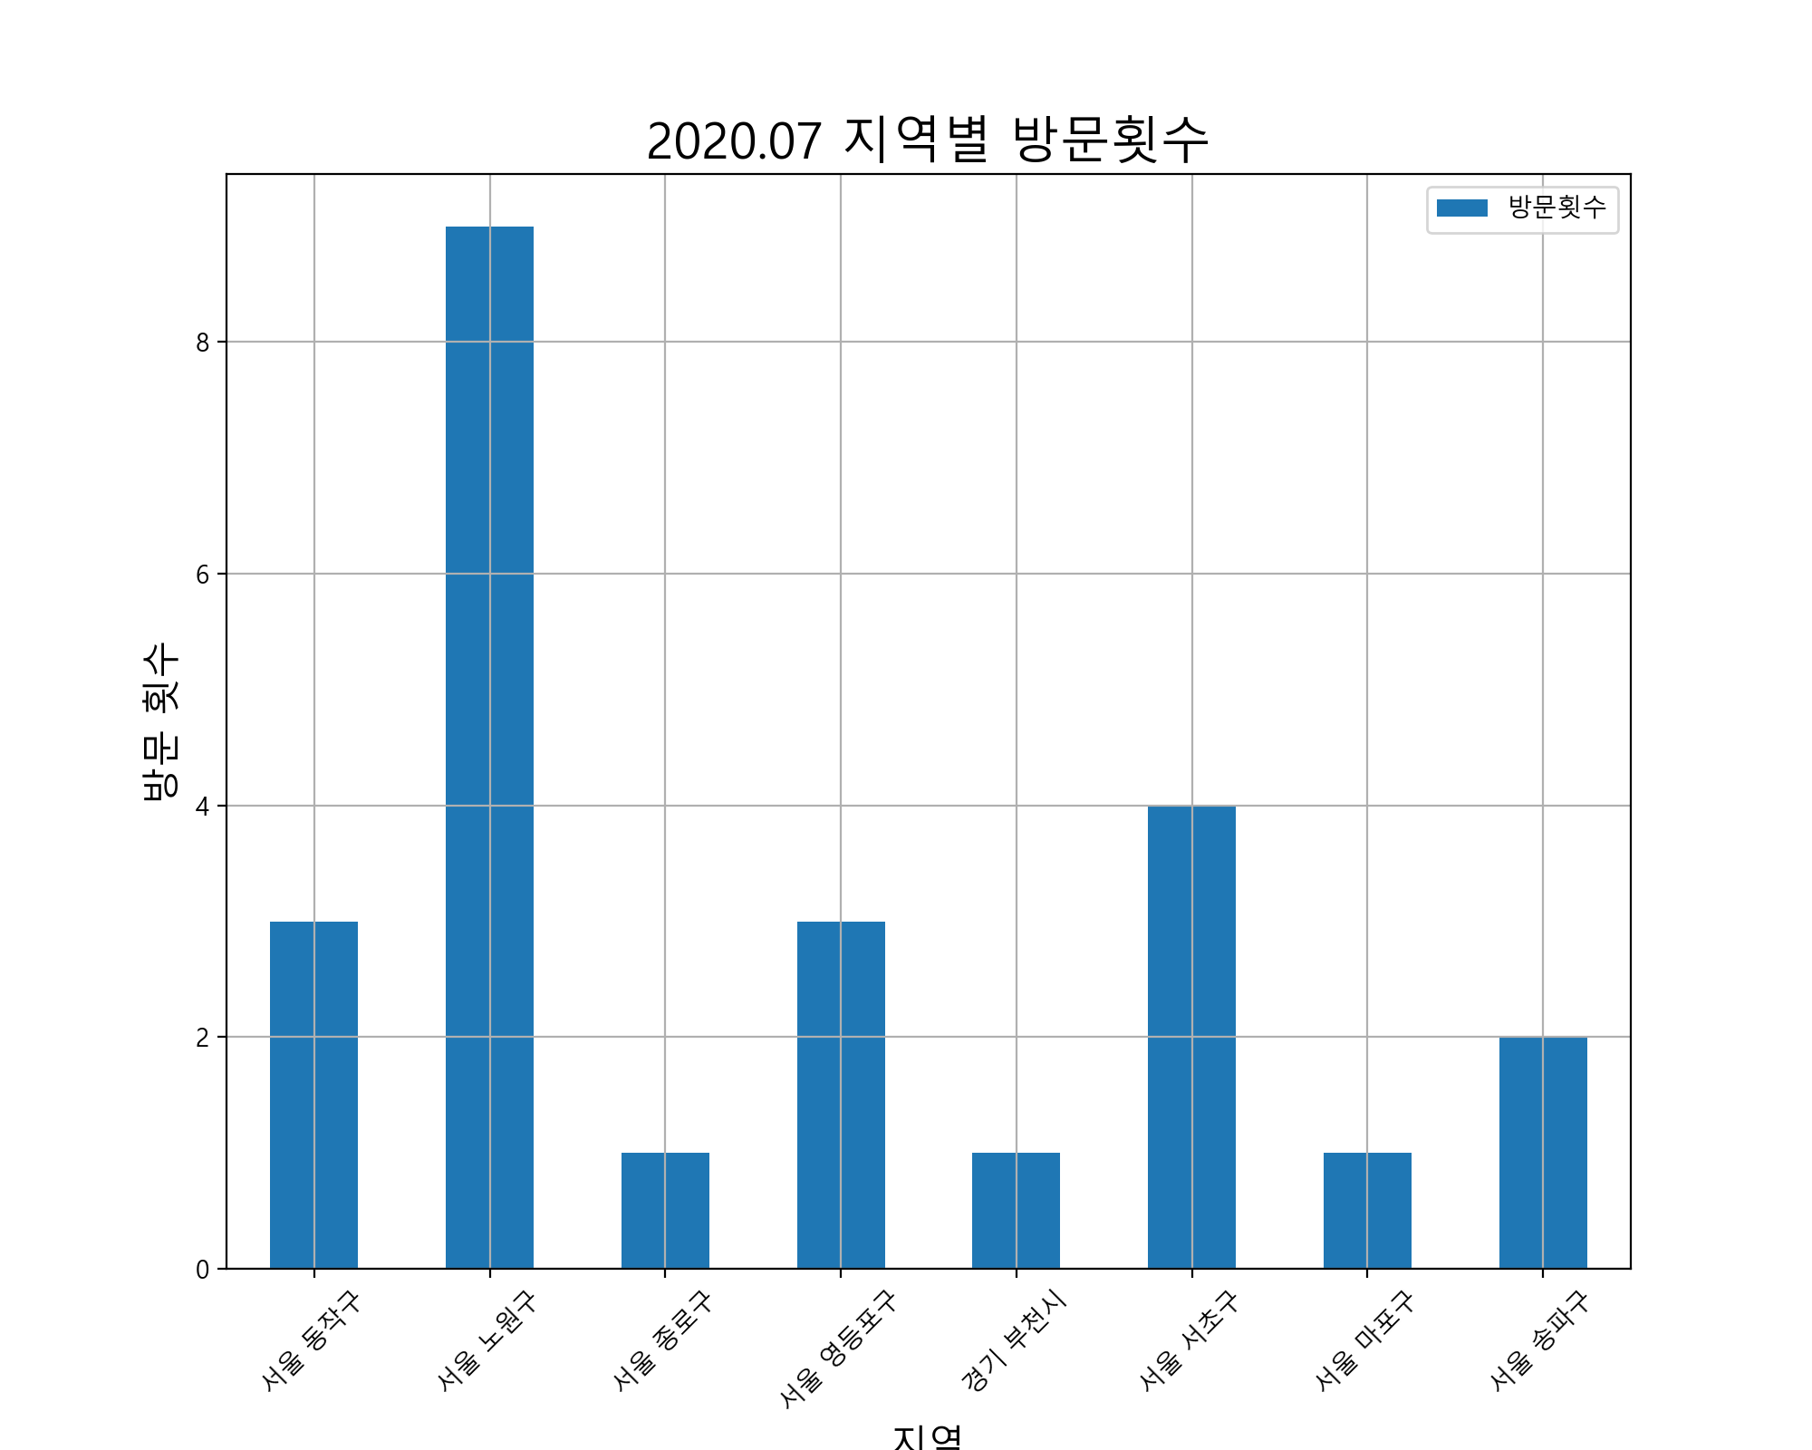
 | 사용날짜 | 사용처 | 사용처주소 | 사용금액 |  | 방문횟수 | 사용금액
1 | 20.05.27 | 메가커피이수태평점 | 서울 동작구 사당동 132-8 | 3900 | 서울 동작구 | 3 | 10300
2 | 20.05.28 | 다코기(수역점) |  | 9900 | 서울 노원구 | 9 | 65360
3 | 20.05.28 | (주)코리아세븐사당서광점 |  | 5000 | 서울 종로구 | 1 | 2750
4 | 20.05.29 | 씨유서울과학기술대1관점 | 서울 노원구 하계동 78-1 | 4230 | 서울 영등포구 | 3 | 15200
5 | 20.05.30 | 유림복사 | 서울 종로구 명륜2가 203-2 | 2750 | 경기 부천시 | 1 | 10000
6 | 20.05.31 | 다코기(수역점) |  | 9900 | 서울 서초구 | 4 | 13050
7 | 20.06.01 | 에스티피씨짱치킨 |  | 6000 | 서울 마포구 | 1 | 5400
8 | 20.06.01 | 스마일페이_AKmall |  | 196190 | 서울 송파구 | 2 | 90900
9 | 20.06.02 | 맘스터치 | 서울 영등포구 영등포동3가 9-4 | 4000
10 | 20.06.03 | 구글페이먼트코리아 |  | 1200
11 | 20.06.03 | 구글페이먼트코리아 |  | 2500
12 | 20.06.04 | 씨유서울과학기술대1관점 | 서울 노원구 하계동 78-1 | 3780
13 | 20.06.05 | 씨유서울과학기술대1관점 | 서울 노원구 하계동 78-1 | 2700
14 | 20.06.05 | 구글페이먼트코리아 |  | 1200
15 | 20.06.10 | 네이버페이 | 경기 부천시 중동 1145-2 | 10000
16 | 20.06.11 | 왕창할인마트 | 서울 동작구 사당동 127-9 | 4000
17 | 20.06.11 | 라렌(Raren)헤어아떼 |  | 17000
18 | 20.06.11 | 씨유서울과학기술대1관점 | 서울 노원구 하계동 78-1 | 5890
19 | 20.06.11 | 씨유이수나누리점 | 서울 동작구 사당동 132-6 | 2400
20 | 20.06.11 | 롯데컬처웍스㈜롯데시네마서울대입 |  | 6000
21 | 20.06.11 | 롯데컬처웍스㈜롯데시네마서울대입 |  | 2500
22 | 20.06.13 | 06월**01-8791Olleh요금 |  | 40220
23 | 20.06.13 | 알파카피센터 | 서울 서초구 서초동 1319-11 | 2250
24 | 20.06.13 | 알파카피센터 | 서울 서초구 서초동 1319-11 | 1800
25 | 20.06.13 | 알파카피센터 | 서울 서초구 서초동 1319-11 | 500
26 | 20.06.13 | 킨코스코리아(주) | 서울 마포구 서교동 353-2 | 5400
27 | 20.06.13 | 에그드랍강남본점 | 서울 서초구 서초동 1321-9 | 8500
28 | 20.06.13 | 선물하기_카카오페이 |  | 6100
29 | 20.06.15 | 다코기(수역점) |  | 9900
30 | 20.06.15 | 쿠팡 | 서울 송파구 신천동 7-30 | 59000
31 | 20.06.18 | 맘스터치 | 서울 영등포구 영등포동3가 9-4 | 6100
32 | 20.06.19 | 씨유서울과학기술대1관점 | 서울 노원구 하계동 78-1 | 10260
33 | 20.06.21 | 쿠팡 | 서울 송파구 신천동 7-30 | 31900
34 | 20.06.22 | 길동우동공릉점 | 서울 노원구 공릉동 386-6 | 4500
35 | 20.06.22 | 탐앤탐스공릉역점 | 서울 노원구 공릉동 388-35 | 4100
36 | 20.06.23 | 네코정 | 서울 노원구 공릉동 745 | 28500
37 | 20.06.24 | 에스티피씨짱치킨 |  | 6000
38 | 20.06.24 | GS25하계협동문점 | 서울 노원구 하계동 61-7 | 1400
39 | 20.06.26 | 맘스터치 | 서울 영등포구 영등포동3가 9-4 | 5100
40 | 20.05.29 | (주)티머니_지하철 |  | 300
41 | 20.05.29 | (주)티머니_지하철 |  | 1250
42 | 20.05.29 | (주)티머니_지하철 |  | 300
43 | 20.05.29 | (주)티머니_지하철 |  | 1250
44 | 20.05.30 | (주)티머니_지하철 |  | 1250
45 | 20.05.30 | (주)티머니_지하철 |  | 100
46 | 20.05.30 | (주)티머니_지하철 |  | 1250
47 | 20.05.30 | (주)티머니_지하철 |  | 100
48 | 20.06.01 | (주)티머니_지하철 |  | 1250
49 | 20.06.01 | (주)티머니_지하철 |  | 1250
50 | 20.06.04 | (주)티머니_지하철 |  | 300
51 | 20.06.04 | (주)티머니_지하철 |  | 1250
52 | 20.06.04 | (주)티머니_지하철 |  | 1250
53 | 20.06.04 | (주)티머니_지하철 |  | 300
54 | 20.06.05 | (주)티머니_지하철 |  | 1250
55 | 20.06.05 | (주)티머니_지하철 |  | 300
56 | 20.06.05 | (주)티머니_지하철 |  | 300
57 | 20.06.05 | (주)티머니_지하철 |  | 1250
58 | 20.06.06 | (주)티머니_지하철 |  | 1250
59 | 20.06.06 | (주)티머니_지하철 |  | 1250
60 | 20.06.11 | (주)티머니_지하철 |  | 1250
61 | 20.06.11 | (주)티머니_지하철 |  | 1250
62 | 20.06.11 | (주)티머니_지하철 |  | 300
63 | 20.06.11 | (주)티머니_지하철 |  | 300
64 | 20.06.11 | (주)티머니_지하철 |  | 1250
65 | 20.06.11 | (주)티머니_지하철 |  | 1250
66 | 20.06.12 | (주)티머니_지하철 |  | 1250
67 | 20.06.12 | (주)티머니_지하철 |  | 300
68 | 20.06.12 | (주)티머니_지하철 |  | 300
69 | 20.06.12 | (주)티머니_지하철 |  | 1250
70 | 20.06.13 | (주)티머니_지하철 |  | 1250
71 | 20.06.13 | (주)티머니_지하철 |  | 1250
72 | 20.06.17 | (주)티머니_지하철 |  | 1250
73 | 20.06.18 | (주)티머니_지하철 |  | 1250
74 | 20.06.19 | (주)티머니_지하철 |  | 1250
75 | 20.06.19 | (주)티머니_지하철 |  | 300
76 | 20.06.19 | (주)티머니_지하철 |  | 300
77 | 20.06.19 | (주)티머니_지하철 |  | 1250
78 | 20.06.22 | (주)티머니_지하철 |  | 1250
79 | 20.06.22 | (주)티머니_지하철 |  | 300
80 | 20.06.22 | (주)티머니_지하철 |  | 1250
81 | 20.06.22 | (주)티머니_지하철 |  | 300
82 | 20.06.23 | (주)티머니_지하철 |  | 1250
83 | 20.06.23 | (주)티머니_지하철 |  | 300
84 | 20.06.23 | (주)티머니_지하철 |  | 1250
85 | 20.06.23 | (주)티머니_지하철 |  | 300
86 | 20.06.24 | (주)티머니_지하철 |  | 1250
87 | 20.06.24 | (주)티머니_지하철 |  | 1250
88 | 20.06.24 | (주)티머니_지하철 |  | 300
89 | 20.06.24 | (주)티머니_지하철 |  | 300
합계 | 전체 | 전체 | 전체 | 575670

2020.08 데이터
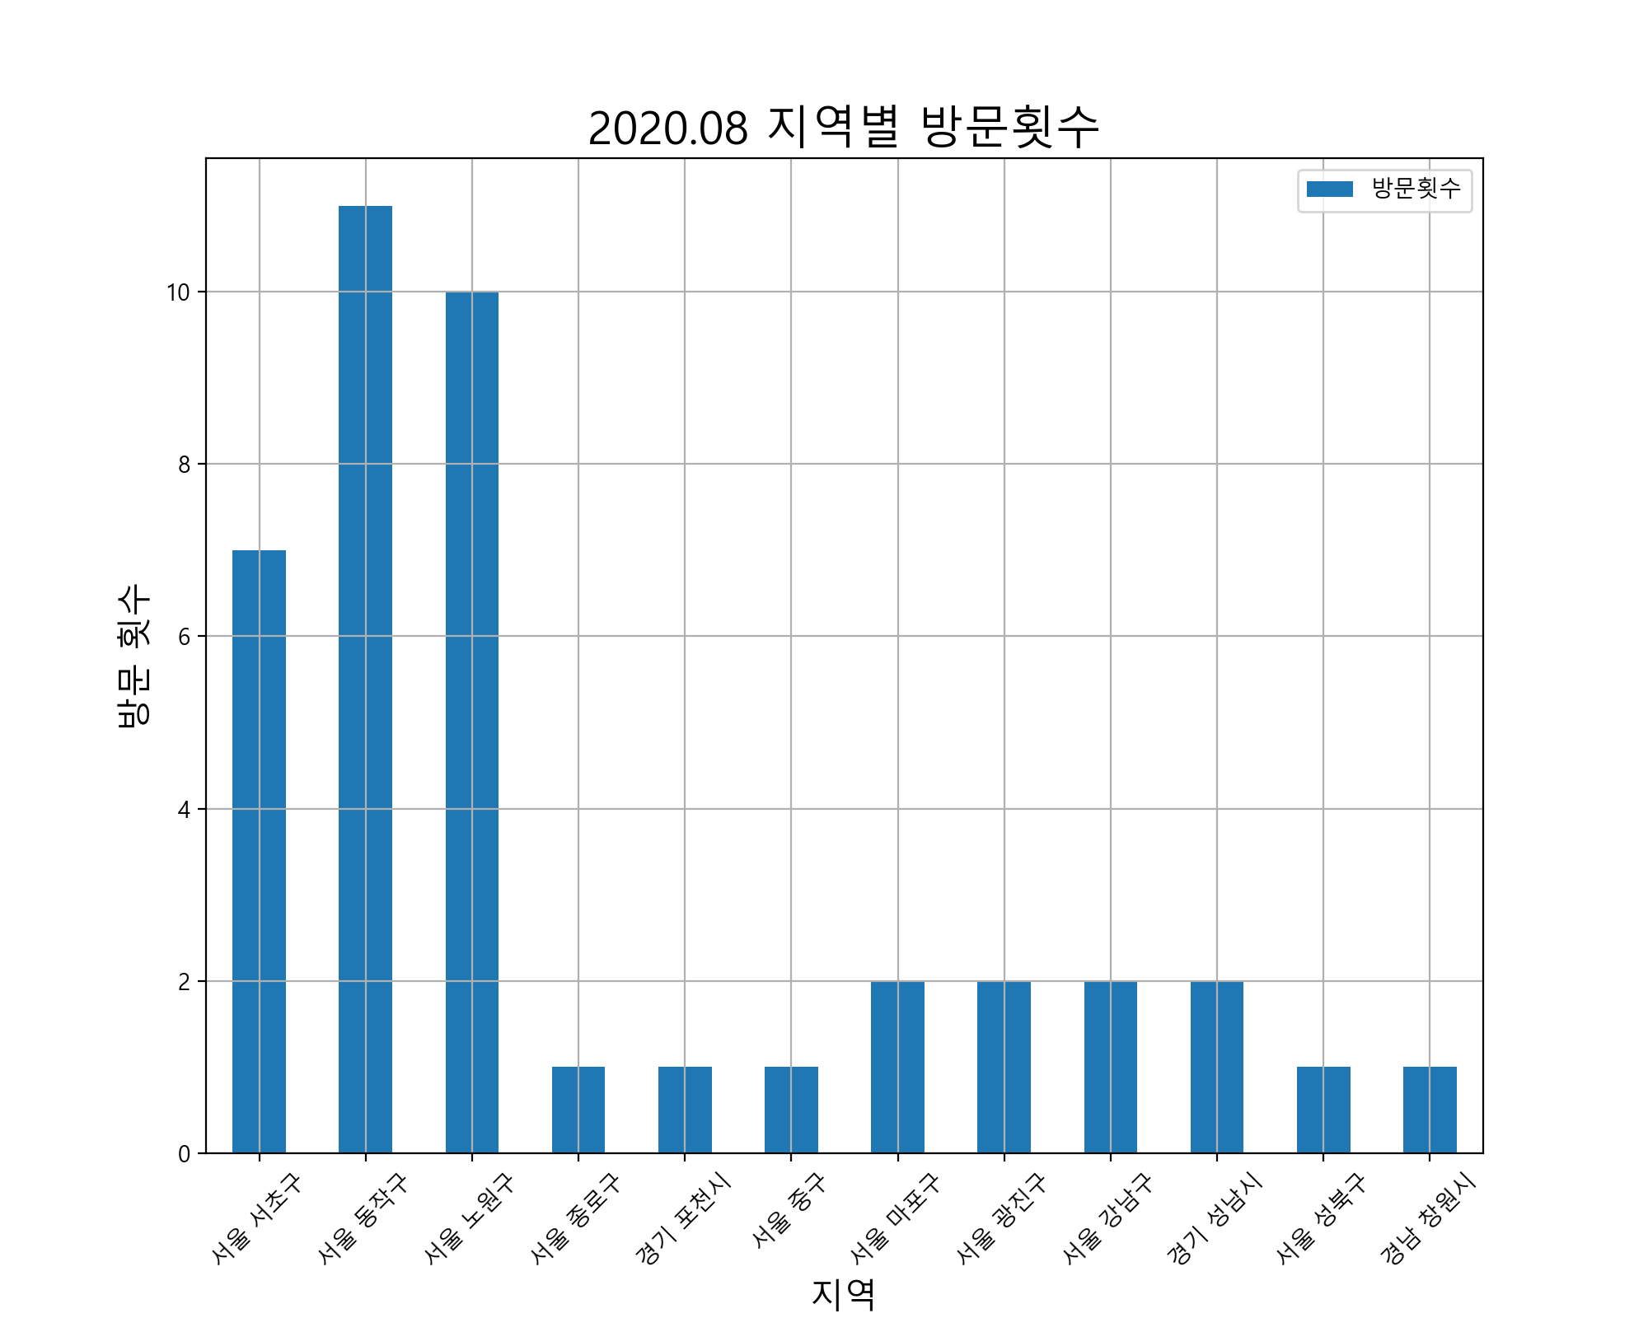
 | 사용날짜 | 사용처 | 사용처주소 | 사용금액 |  | 방문횟수 | 사용금액
1 | 20.06.27 | 바나프레소삼성타운점 | 서울 서초구 서초동 1327-7 | 3000 | 서울 서초구 | 7 | 30600
2 | 20.06.27 | 바나프레소삼성타운점 | 서울 서초구 서초동 1327-7 | 3000 | 서울 동작구 | 11 | 236000
3 | 20.06.27 | 알파카피센터 | 서울 서초구 서초동 1319-11 | 10300 | 서울 노원구 | 10 | 54400
4 | 20.06.27 | 알파카피센터 | 서울 서초구 서초동 1319-11 | 1500 | 서울 종로구 | 1 | 4000
5 | 20.06.27 | 알파강남본점 | 서울 서초구 서초동 1319-11 | 1800 | 경기 포천시 | 1 | 14000
6 | 20.06.27 | 씨유강남승리점 | 서울 서초구 서초동 1327-10 | 5000 | 서울 중구 | 1 | 4800
7 | 20.06.28 | 서울34아5612 |  | 9400 | 서울 마포구 | 2 | 7500
8 | 20.06.29 | (주)이마트24동작대교노을점 |  | 4000 | 서울 광진구 | 2 | 76500
9 | 20.06.30 | 다코기(수역점) |  | 9900 | 서울 강남구 | 2 | 31300
10 | 20.06.30 | 방배세명약국 | 서울 서초구 방배동 3160 | 6000 | 경기 성남시 | 2 | 88000
11 | 20.06.30 | GS25사당우성 | 서울 동작구 사당동 139-22 | 1800 | 서울 성북구 | 1 | 2500
12 | 20.07.04 | (주)코리아세븐과기대점 | 서울 노원구 공릉동 126 | 5000 | 경남 창원시 | 1 | 1000
13 | 20.07.05 | 할리스커피종로3가점 | 서울 종로구 종로2가 75-2 | 4000
14 | 20.07.05 | 씨유이수나누리점 | 서울 동작구 사당동 132-6 | 3000
15 | 20.07.06 | 장미맨숀이수점 | 서울 동작구 사당동 1006-11 | 80700
16 | 20.07.06 | 주식회사세녹코리아 |  | 6500
17 | 20.07.06 | 위드미사당남사점 | 서울 동작구 사당동 1006-31 | 5000
18 | 20.07.07 | 장미맨숀이수점 | 서울 동작구 사당동 1006-11 | 92000
19 | 20.07.07 | 이디야이수중앙점 | 서울 동작구 사당동 150-3 | 2500
20 | 20.07.08 | 배스킨라빈스공릉점 | 서울 노원구 공릉동 208-5 | 8200
21 | 20.07.08 | 이디야서울과기대점 | 서울 노원구 공릉동 208-18 | 2500
22 | 20.07.08 | GS25서울산업대 | 서울 노원구 공릉동 441-19 | 1500
23 | 20.07.08 | (주)코리아세븐과기대점 | 서울 노원구 공릉동 126 | 10000
24 | 20.07.10 | 무봉리토종순대국 | 경기 포천시 소흘읍 이동교리 84-1 | 14000
25 | 20.07.10 | 키친로지 | 서울 노원구 공릉동 408-125 | 10000
26 | 20.07.10 | 커피베이서울과학기술대학교점 | 서울 노원구 공릉동 435-2 | 7200
27 | 20.07.10 | 블루마일스커피로스터즈 | 서울 노원구 공릉동 392-21 | 4500
28 | 20.07.10 | 와플스타 | 서울 노원구 공릉동 350-16 | 3500
29 | 20.07.10 | 다이소(공릉점) | 서울 노원구 공릉동 388-34 | 2000
30 | 20.07.10 | 주)스타벅스커피코리아 | 서울 중구 회현동2가 88 | 4800
31 | 20.07.11 | CU홍대동교로점 | 서울 마포구 동교동 158-27 | 4500
32 | 20.07.11 | CU홍대동교로점 | 서울 마포구 동교동 158-27 | 3000
33 | 20.07.12 | 김창훈포차 | 서울 광진구 화양동 33-43 | 72500
34 | 20.07.12 | (주)탐앤탐스건대탐스커버리 | 서울 광진구 자양동 7-7 | 4000
35 | 20.07.13 | (주)이마트24동작대교노을점 |  | 3500
36 | 20.07.13 | GS25사당이수역점 | 서울 동작구 사당동 88-3 | 6000
37 | 20.07.14 | 07월**01-8791Olleh요금 |  | 41860
38 | 20.07.15 | 씨유이수나누리점 | 서울 동작구 사당동 132-6 | 2200
39 | 20.07.16 | GS25사당우성 | 서울 동작구 사당동 139-22 | 1800
40 | 20.07.18 | 내가찜한닭강남역점 | 서울 강남구 역삼동 817-11 | 24000
41 | 20.07.18 | 몽817 |  | 17200
42 | 20.07.20 | 와이비엠넷 | 경기 성남시 분당구 삼평동 682 | 2000
43 | 20.07.21 | 마쯔리 | 경기 성남시 중원구 성남동 3485 | 86000
44 | 20.07.21 | 주식회사빵선생 |  | 4500
45 | 20.07.21 | 이디야커피서울숲점 | 서울 성북구 장위동 219-44 | 2500
46 | 20.07.22 | GS25사당신동아점 | 서울 동작구 사당동 128-12 | 1500
47 | 20.07.23 | 주식회사세녹코리아 |  | 6500
48 | 20.07.24 | BKR버거킹사당역점 |  | 5500
49 | 20.07.24 | 주식회사아성다이소 | 경남 창원시 성산구 상남동 26-4 | 1000
50 | 20.07.24 | 오센 | 서울 동작구 사당동 139-53 | 39500
51 | 20.07.25 | 스노우폭스플라워강남2호점 | 서울 강남구 역삼동 815-6 | 7300
52 | 20.07.26 | 서울33사9208 |  | 8600
53 | 20.06.27 | (주)티머니_지하철 |  | 1250
54 | 20.06.29 | (주)티머니_지하철 |  | 1250
55 | 20.06.29 | (주)티머니_지하철 |  | 1250
56 | 20.07.01 | (주)티머니_지하철 |  | 1250
57 | 20.07.01 | (주)티머니_지하철 |  | 1250
58 | 20.07.01 | (주)티머니_지하철 |  | 300
59 | 20.07.01 | (주)티머니_지하철 |  | 300
60 | 20.07.02 | (주)티머니_지하철 |  | 1250
61 | 20.07.02 | (주)티머니_지하철 |  | 1250
62 | 20.07.03 | (주)티머니_지하철 |  | 100
63 | 20.07.03 | (주)티머니_지하철 |  | 100
64 | 20.07.03 | (주)티머니_지하철 |  | 1250
65 | 20.07.03 | (주)티머니_지하철 |  | 1250
66 | 20.07.04 | (주)티머니_지하철 |  | 300
67 | 20.07.04 | (주)티머니_지하철 |  | 1250
68 | 20.07.04 | (주)티머니_지하철 |  | 300
69 | 20.07.04 | (주)티머니_지하철 |  | 1250
70 | 20.07.05 | (주)티머니_지하철 |  | 1250
71 | 20.07.05 | (주)티머니_지하철 |  | 1250
72 | 20.07.05 | (주)티머니_지하철 |  | 100
73 | 20.07.06 | (주)티머니_지하철 |  | 100
74 | 20.07.08 | (주)티머니_지하철 |  | 1250
75 | 20.07.08 | (주)티머니_지하철 |  | 300
76 | 20.07.08 | (주)티머니_지하철 |  | 1250
77 | 20.07.08 | (주)티머니_지하철 |  | 300
78 | 20.07.09 | (주)티머니_지하철 |  | 1250
79 | 20.07.09 | (주)티머니_지하철 |  | 1250
80 | 20.07.10 | (주)티머니_지하철 |  | 300
81 | 20.07.10 | (주)티머니_지하철 |  | 1250
82 | 20.07.10 | (주)티머니_지하철 |  | 300
83 | 20.07.10 | (주)티머니_지하철 |  | 1250
84 | 20.07.10 | (주)티머니_지하철 |  | 1250
85 | 20.07.11 | (주)티머니_지하철 |  | 1250
86 | 20.07.11 | (주)티머니_지하철 |  | 100
87 | 20.07.12 | (주)티머니_지하철 |  | 100
88 | 20.07.12 | (주)티머니_지하철 |  | 1250
89 | 20.07.12 | (주)티머니_지하철 |  | 1250
90 | 20.07.13 | (주)티머니_지하철 |  | 1250
91 | 20.07.13 | (주)티머니_지하철 |  | 1250
92 | 20.07.13 | (주)티머니_버스 |  | 100
93 | 20.07.15 | (주)티머니_지하철 |  | 1250
94 | 20.07.15 | (주)티머니_지하철 |  | 100
95 | 20.07.15 | (주)티머니_지하철 |  | 1250
96 | 20.07.15 | (주)티머니_지하철 |  | 100
97 | 20.07.18 | (주)티머니_지하철 |  | 1250
98 | 20.07.18 | (주)티머니_버스 |  | 1200
99 | 20.07.20 | (주)티머니_지하철 |  | 1250
100 | 20.07.21 | (주)티머니_지하철 |  | 1250
101 | 20.07.21 | (주)티머니_지하철 |  | 1250
102 | 20.07.21 | (주)티머니_지하철 |  | 1250
103 | 20.07.21 | (주)티머니_지하철 |  | 100
104 | 20.07.22 | (주)티머니_버스 |  | 100
105 | 20.07.25 | (주)티머니_지하철 |  | 1250
합계 | 전체 | 전체 | 전체 | 714010

2020.09 데이터
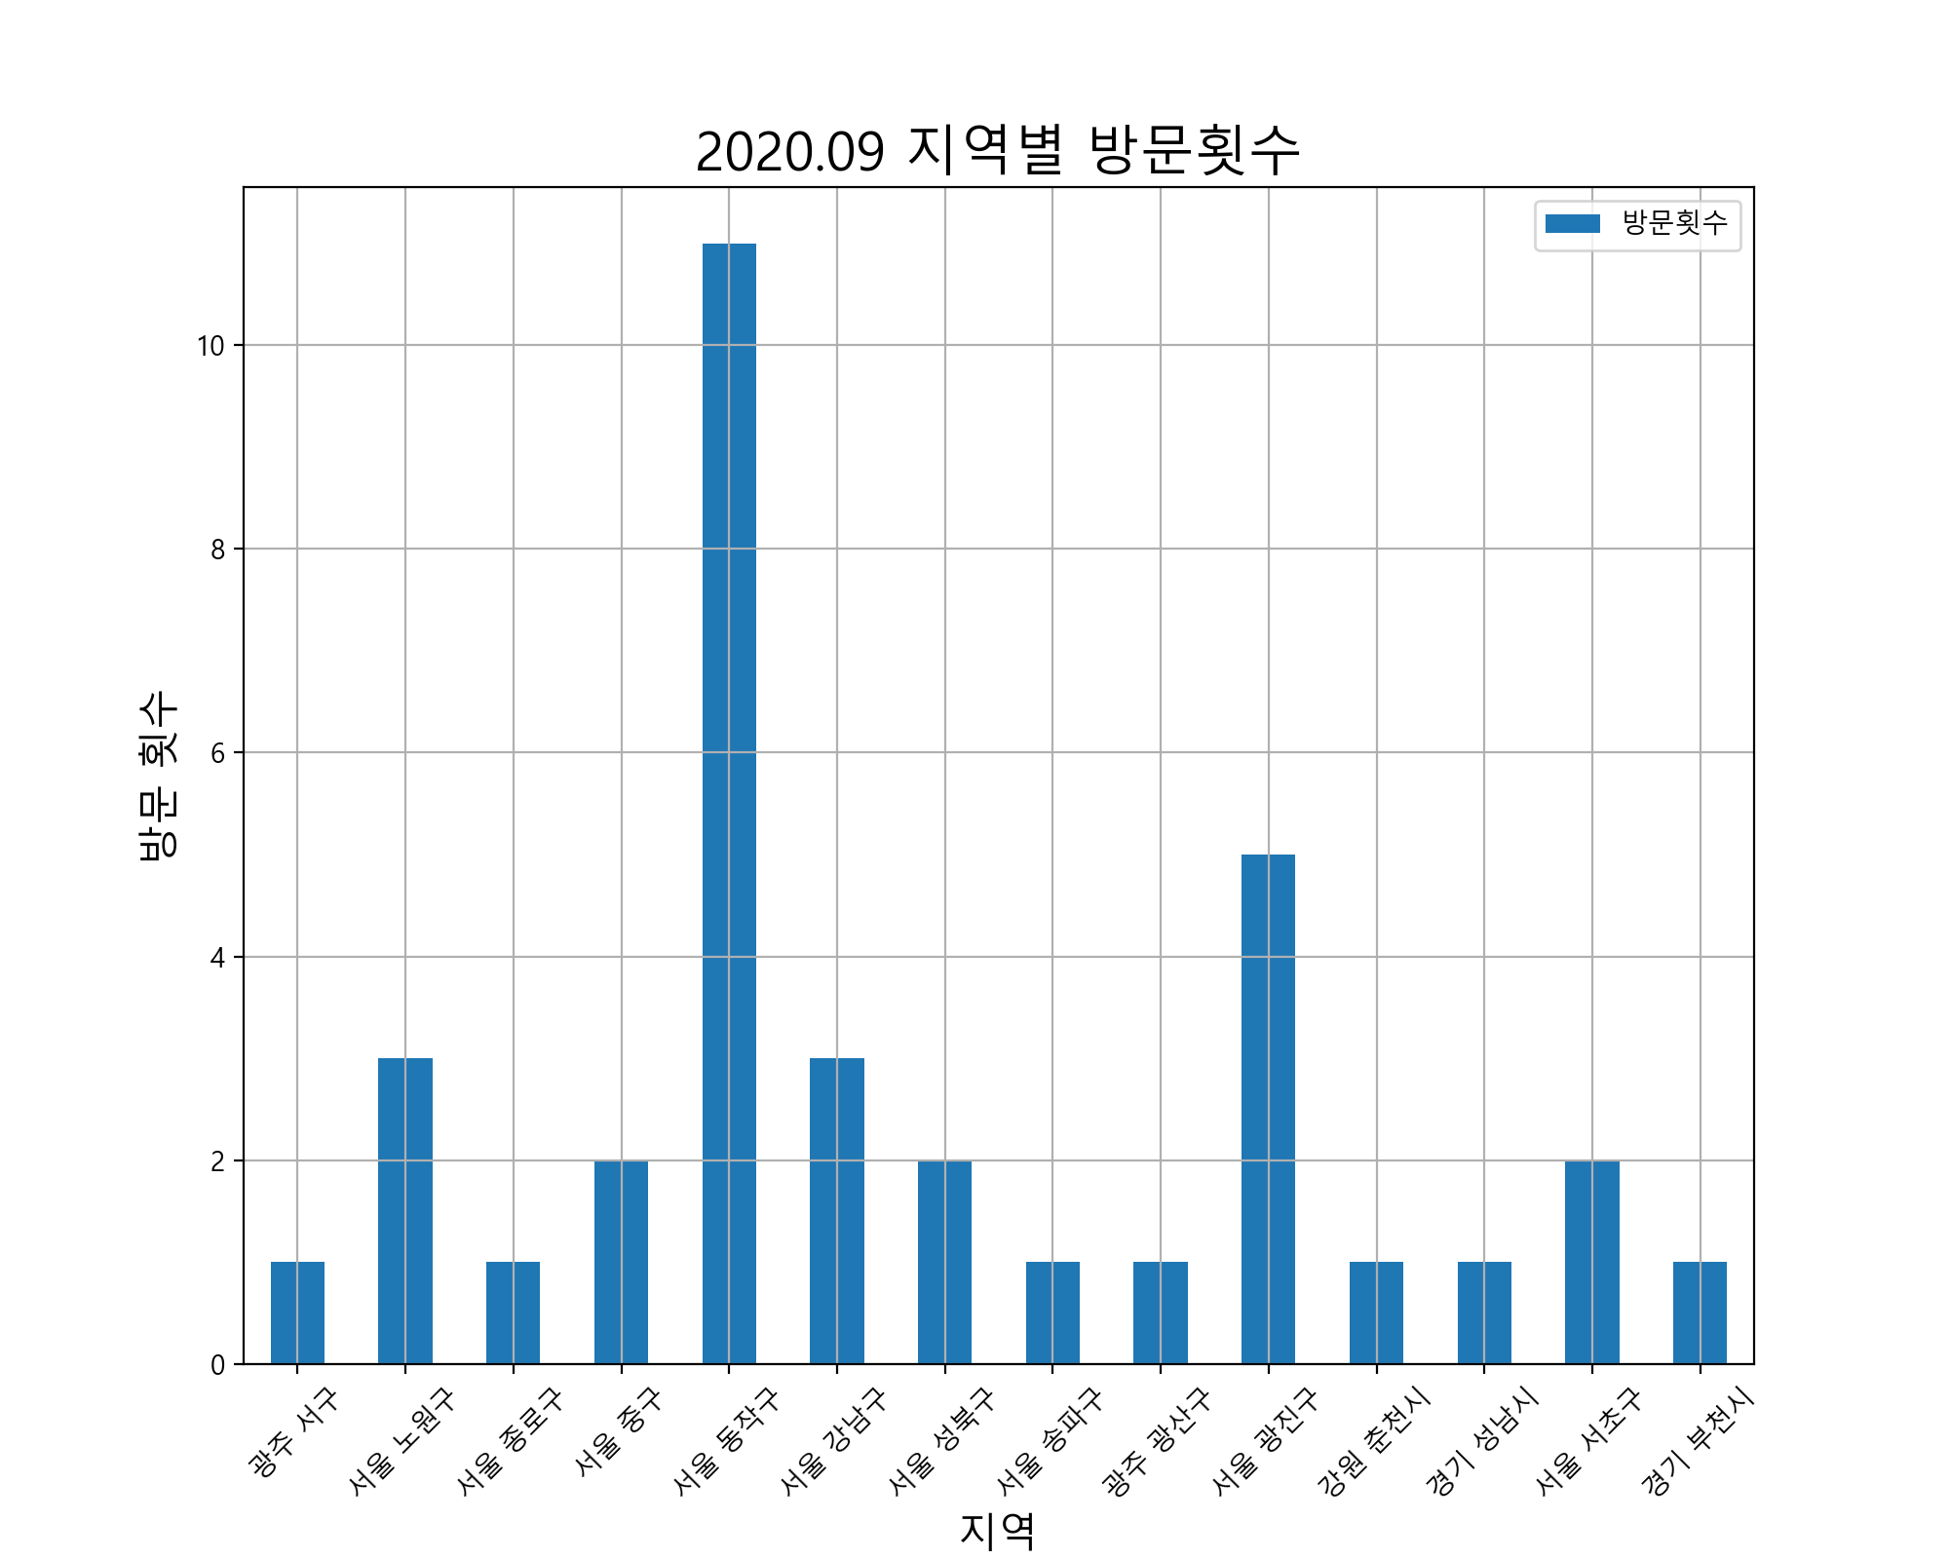
 | 사용날짜 | 사용처 | 사용처주소 | 사용금액 |  | 방문횟수 | 사용금액
1 | 20.07.27 | 써브웨이 | 광주 서구 치평동 1184 | 12800 | 광주 서구 | 1 | 12800
2 | 20.07.27 | 공차서울과학기술대점 | 서울 노원구 공릉동 438-2 | 4500 | 서울 노원구 | 3 | 22500
3 | 20.07.28 | 투썸플레이스대학로점 | 서울 종로구 연건동 39 | 3800 | 서울 종로구 | 1 | 3800
4 | 20.07.28 | 주)스타벅스커피코리아 | 서울 중구 회현동2가 88 | 4100 | 서울 중구 | 2 | 8900
5 | 20.07.29 | 주식회사세녹코리아 |  | 6500 | 서울 동작구 | 11 | 78280
6 | 20.07.29 | 알라딘중고서점이수역점(문화비) |  | 18400 | 서울 강남구 | 3 | 76666
7 | 20.07.29 | 에스티피씨짱치킨 |  | 6000 | 서울 성북구 | 2 | 24000
8 | 20.07.29 | GS25사당우성 | 서울 동작구 사당동 139-22 | 5500 | 서울 송파구 | 1 | 8000
9 | 20.07.30 | 주식회사세녹코리아 |  | 5500 | 광주 광산구 | 1 | 25500
10 | 20.07.31 | 주식회사세녹코리아 |  | 5500 | 서울 광진구 | 5 | 112500
11 | 20.07.31 | 선물하기_카카오페이 |  | 1500 | 강원 춘천시 | 1 | 10000
12 | 20.07.31 | 카카오페이_2 |  | 2000 | 경기 성남시 | 1 | 124000
13 | 20.08.01 | 지에스25강남시티힐점 | 서울 강남구 역삼동 620-9 | 4500 | 서울 서초구 | 2 | 45160
14 | 20.08.01 | GS25성신행운 | 서울 성북구 안암동1가 47-2 | 5000 | 경기 부천시 | 1 | 9340
15 | 20.08.02 | 왕창할인마트 | 서울 동작구 사당동 127-9 | 3700
16 | 20.08.02 | GS25사당이수역점 | 서울 동작구 사당동 88-3 | 950
17 | 20.08.02 | 구글페이먼트코리아 |  | 2500
18 | 20.08.02 | 주)우아한형제들 | 서울 송파구 방이동 44-2 | 8000
19 | 20.08.03 | 장인닭갈비 | 광주 광산구 쌍암동 663-6 | 25500
20 | 20.08.04 | 서울31자4697 |  | 7400
21 | 20.08.04 | 보승회관 | 서울 광진구 군자동 2-51 | 42000
22 | 20.08.05 | 주식회사세녹코리아 |  | 6500
23 | 20.08.05 | (주)교보문고본사문화비 |  | 60000
24 | 20.08.06 | 주식회사세녹코리아 |  | 12000
25 | 20.08.06 | 작은식당Bistro |  | 20000
26 | 20.08.06 | 주)스타벅스커피코리아 | 서울 중구 회현동2가 88 | 4800
27 | 20.08.07 | 보화스위스 | 강원 춘천시 온의동 6-26 | 10000
28 | 20.08.08 | 주식회사세녹코리아 |  | 5500
29 | 20.08.10 | 왕창할인마트 | 서울 동작구 사당동 127-9 | 3700
30 | 20.08.10 | 리코스타코인노래연습장이수점 |  | 10000
31 | 20.08.10 | 주식회사세녹코리아 |  | 5500
32 | 20.08.11 | 주식회사세녹코리아 |  | 5500
33 | 20.08.11 | 역전할머니맥주이수점 | 서울 동작구 사당동 138-3 | 17900
34 | 20.08.11 | 에스티피씨짱치킨 |  | 6000
35 | 20.08.11 | ㈜이마트에브리데이사당동점 | 서울 동작구 사당동 105-2 | 4830
36 | 20.08.13 | 주식회사세녹코리아 |  | 5500
37 | 20.08.14 | 마쯔리 | 경기 성남시 중원구 성남동 3485 | 124000
38 | 20.08.14 | 엔제리너스건대역 | 서울 광진구 화양동 6-1 | 4000
39 | 20.08.14 | 춘천집소문난집 | 서울 광진구 화양동 7-1 | 38000
40 | 20.08.14 | 선물하기_카카오페이 |  | 12400
41 | 20.08.15 | GS25사당우성 | 서울 동작구 사당동 139-22 | 7000
42 | 20.08.15 | 씨제이올리브영(주)방배이수점 | 서울 서초구 방배동 1671 | 9000
43 | 20.08.16 | 주식회사세녹코리아 |  | 5500
44 | 20.08.17 | (주)씨엘그룹 |  | 6800
45 | 20.08.18 | 주식회사세녹코리아 |  | 6500
46 | 20.08.18 | 겐로쿠우동 | 서울 광진구 화양동 5-106 | 24500
47 | 20.08.18 | (주)탐앤탐스건대탐스커버리 | 서울 광진구 자양동 7-7 | 4000
48 | 20.08.19 | 주식회사세녹코리아 |  | 6500
49 | 20.08.19 | 미스피츠(Misfits) | 서울 동작구 사당동 1008-1 | 14500
50 | 20.08.19 | 인쌩맥주이수역점 | 서울 동작구 사당동 138-4 | 12500
51 | 20.08.20 | 엔제리너스GS이수역DI점 | 서울 동작구 사당동 86-3 | 4000
52 | 20.08.20 | (주)코리아세븐방배천로점 |  | 2700
53 | 20.08.21 | 아빠두리만든떡복이 | 서울 성북구 동소문동4가 4 | 19000
54 | 20.08.21 | 블루마일스커피로스터즈 | 서울 노원구 공릉동 392-21 | 4500
55 | 20.08.21 | 씨유서울과기대점 | 서울 노원구 공릉동 437-2 | 13500
56 | 20.08.21 | 구글페이먼트코리아 |  | 2500
57 | 20.08.25 | 왕창할인마트 | 서울 동작구 사당동 127-9 | 3700
58 | 20.08.25 | 에스티피씨짱치킨 |  | 6000
59 | 20.08.25 | 네이버페이 | 경기 부천시 중동 1145-2 | 9340
60 | 20.08.25 | 씨제이올리브영(주)방배이수점 | 서울 서초구 방배동 1671 | 36160
61 | 20.08.26 | (주)무신사 | 서울 강남구 신사동 640-2 | 46800
62 | 20.07.26 | (주)티머니_지하철 |  | 1250
63 | 20.07.26 | (주)티머니_버스 |  | 100
64 | 20.07.27 | (주)티머니_지하철 |  | 300
65 | 20.07.27 | (주)티머니_지하철 |  | 1250
66 | 20.07.27 | (주)티머니_지하철 |  | 200
67 | 20.07.27 | (주)티머니_지하철 |  | 350
68 | 20.07.27 | (주)티머니_버스 |  | 900
69 | 20.07.27 | (주)티머니_버스 |  | 100
70 | 20.07.28 | (주)티머니_지하철 |  | 100
71 | 20.07.28 | (주)티머니_지하철 |  | 1250
72 | 20.07.28 | (주)티머니_지하철 |  | 1250
73 | 20.07.28 | (주)티머니_지하철 |  | 200
74 | 20.07.30 | (주)티머니_지하철 |  | 1250
75 | 20.07.30 | (주)티머니_지하철 |  | 1250
76 | 20.08.01 | (주)티머니_지하철 |  | 1250
77 | 20.08.01 | (주)티머니_지하철 |  | 1250
78 | 20.08.01 | (주)티머니_지하철 |  | 200
79 | 20.08.01 | (주)티머니_버스 |  | 1200
80 | 20.08.03 | (주)티머니_지하철 |  | 1250
81 | 20.08.05 | (주)티머니_지하철 |  | 1250
82 | 20.08.05 | (주)티머니_버스 |  | 100
83 | 20.08.07 | (주)티머니_버스 |  | 1200
84 | 20.08.08 | (주)티머니_지하철 |  | 1250
85 | 20.08.08 | (주)티머니_버스 |  | 1200
86 | 20.08.11 | (주)티머니_버스 |  | 1200
87 | 20.08.14 | (주)티머니_지하철 |  | 100
88 | 20.08.14 | (주)티머니_지하철 |  | 1250
89 | 20.08.14 | (주)티머니_지하철 |  | 1250
90 | 20.08.14 | (주)티머니_지하철 |  | 1250
91 | 20.08.14 | (주)티머니_지하철 |  | 300
92 | 20.08.18 | (주)티머니_지하철 |  | 1250
93 | 20.08.18 | (주)티머니_지하철 |  | 100
94 | 20.08.18 | (주)티머니_지하철 |  | 1250
95 | 20.08.18 | (주)티머니_지하철 |  | 100
96 | 20.08.21 | (주)티머니_지하철 |  | 1250
97 | 20.08.21 | (주)티머니_지하철 |  | 300
98 | 20.08.21 | (주)티머니_지하철 |  | 1250
99 | 20.08.21 | (주)티머니_지하철 |  | 300
100 | 20.08.22 | (주)티머니_지하철 |  | 1250
101 | 20.08.22 | (주)티머니_지하철 |  | 1250
102 | 20.08.24 | UNITY | 서울 강남구 역삼동 648-9 | 25366
합계 | 전체 | 전체 | 전체 | 835696

2020.11 데이터
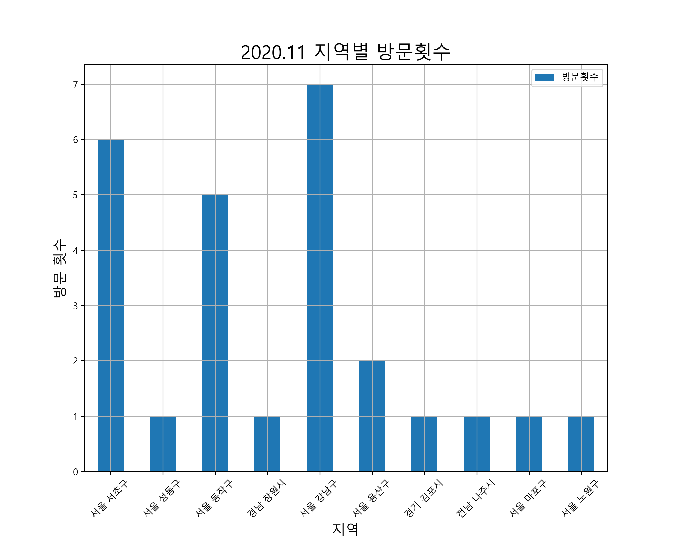
 | 사용날짜 | 사용처 | 사용처주소 | 사용금액 |  | 방문횟수 | 사용금액
1 | 20.09.27 | 서호김밥 | 서울 서초구 방배동 790-13 | 14000 | 서울 서초구 | 6 | 44100
2 | 20.09.27 | GS25성수포레점 | 서울 성동구 성수동1가 685-696 | 10000 | 서울 성동구 | 1 | 10000
3 | 20.09.28 | 왕창할인마트 | 서울 동작구 사당동 127-9 | 5700 | 서울 동작구 | 5 | 36300
4 | 20.10.02 | 주식회사세녹코리아 |  | 5500 | 경남 창원시 | 1 | 6000
5 | 20.10.02 | 주식회사아성다이소 | 경남 창원시 성산구 상남동 26-4 | 6000 | 서울 강남구 | 7 | 203307
6 | 20.10.03 | 씨제이올리브영(주)방배이수점 | 서울 서초구 방배동 1671 | 3600 | 서울 용산구 | 2 | 14000
7 | 20.10.04 | BKR버거킹사당역점 |  | 5500 | 경기 김포시 | 1 | 1100
8 | 20.10.04 | 선물하기_카카오페이 |  | 6100 | 전남 나주시 | 1 | 7000
9 | 20.10.05 | 북창동순두부(서초점) | 서울 서초구 서초동 1443-11 | 8500 | 서울 마포구 | 1 | 6000
10 | 20.10.06 | 항아리식당 | 서울 서초구 서초동 1439-14 | 8000 | 서울 노원구 | 1 | 4000
11 | 20.10.06 | (주)무신사 | 서울 강남구 신사동 640-2 | 52707
12 | 20.10.07 | 왕창할인마트 | 서울 동작구 사당동 127-9 | 7500
13 | 20.10.07 | 송황칼국수 | 서울 용산구 청파동2가 96-1 | 7000
14 | 20.10.07 | GS25서초프랜드점 | 서울 서초구 서초동 1605-4 | 3500
15 | 20.10.08 | 왕창할인마트 | 서울 동작구 사당동 127-9 | 10100
16 | 20.10.08 | 내이처럼 | 서울 동작구 사당동 138-3 | 7300
17 | 20.10.08 | 신도박스산업 | 경기 김포시 하성면 원산리 536-1 | 1100
18 | 20.10.08 | 우정사업본부(우체국) | 전남 나주시 성북동 218-1 | 7000
19 | 20.10.09 | 월매네주막 | 서울 강남구 역삼동 817-12 | 79500
20 | 20.10.09 | 데블다이스 | 서울 강남구 역삼동 816-6 | 6000
21 | 20.10.09 | 홍대개미청량리역사점 |  | 19800
22 | 20.10.10 | 곱스떡스강남본점 | 서울 강남구 역삼동 619-2 | 11600
23 | 20.10.10 | 곱스떡스강남본점 | 서울 강남구 역삼동 619-2 | 40000
24 | 20.10.10 | GS25강남YBM점 | 서울 강남구 역삼동 818-14 | 6000
25 | 20.10.11 | 다코기(수역점) |  | 9900
26 | 20.10.12 | 매화 | 서울 마포구 연남동 227-23 | 6000
27 | 20.10.12 | 선물하기_카카오페이 |  | 6100
28 | 20.10.13 | 10월**01-8791Olleh요금 |  | 20900
29 | 20.10.13 | 송황칼국수 | 서울 용산구 청파동2가 96-1 | 7000
30 | 20.10.16 | 우리집 | 서울 강남구 역삼동 671-23 | 7500
31 | 20.10.18 | 주식회사세녹코리아 |  | 5500
32 | 20.10.19 | 탐앤탐스공릉역점 | 서울 노원구 공릉동 388-35 | 4000
33 | 20.10.21 | 완산골명가남부터미널점 | 서울 서초구 서초동 1441-1 | 6500
34 | 20.10.23 | 왕창할인마트 | 서울 동작구 사당동 127-9 | 5700
35 | 20.09.25 | (주)티머니_버스 |  | 1200
36 | 20.09.25 | (주)티머니_택시 |  | 6300
37 | 20.09.26 | (주)티머니_지하철 |  | 1250
38 | 20.09.26 | (주)티머니_지하철 |  | 1250
39 | 20.09.27 | (주)티머니_지하철 |  | 1250
40 | 20.09.27 | (주)티머니_지하철 |  | 100
41 | 20.09.27 | (주)티머니_지하철 |  | 1250
42 | 20.10.03 | (주)티머니_지하철 |  | 100
43 | 20.10.03 | (주)티머니_지하철 |  | 1250
44 | 20.10.03 | (주)티머니_지하철 |  | 1250
45 | 20.10.04 | (주)티머니_지하철 |  | 100
46 | 20.10.05 | (주)티머니_지하철 |  | 1250
47 | 20.10.05 | (주)티머니_지하철 |  | 100
48 | 20.10.05 | (주)티머니_지하철 |  | 1250
49 | 20.10.05 | (주)티머니_지하철 |  | 1250
50 | 20.10.06 | (주)티머니_지하철 |  | 1250
51 | 20.10.06 | (주)티머니_지하철 |  | 1250
52 | 20.10.07 | (주)티머니_지하철 |  | 1250
53 | 20.10.07 | (주)티머니_지하철 |  | 1250
54 | 20.10.08 | (주)티머니_지하철 |  | 300
55 | 20.10.08 | (주)티머니_지하철 |  | 300
56 | 20.10.08 | (주)티머니_지하철 |  | 1250
57 | 20.10.08 | (주)티머니_지하철 |  | 1250
58 | 20.10.09 | (주)티머니_지하철 |  | 1250
59 | 20.10.09 | (주)티머니_지하철 |  | 1250
60 | 20.10.09 | (주)티머니_지하철 |  | 100
61 | 20.10.09 | (주)티머니_지하철 |  | 100
62 | 20.10.09 | (주)티머니_버스 |  | 1200
63 | 20.10.10 | (주)티머니_지하철 |  | 1250
64 | 20.10.10 | (주)티머니_지하철 |  | 1250
65 | 20.10.12 | (주)티머니_지하철 |  | 1250
66 | 20.10.12 | (주)티머니_지하철 |  | 1250
67 | 20.10.12 | (주)티머니_지하철 |  | 1250
68 | 20.10.13 | (주)티머니_지하철 |  | 1250
69 | 20.10.13 | (주)티머니_지하철 |  | 1250
70 | 20.10.14 | (주)티머니_지하철 |  | 1250
71 | 20.10.14 | (주)티머니_지하철 |  | 1250
72 | 20.10.15 | (주)티머니_지하철 |  | 1250
73 | 20.10.15 | (주)티머니_지하철 |  | 1250
74 | 20.10.16 | (주)티머니_지하철 |  | 1250
75 | 20.10.16 | (주)티머니_지하철 |  | 1250
76 | 20.10.19 | (주)티머니_지하철 |  | 300
77 | 20.10.19 | (주)티머니_지하철 |  | 1250
78 | 20.10.19 | (주)티머니_지하철 |  | 1250
79 | 20.10.19 | (주)티머니_지하철 |  | 300
80 | 20.10.20 | (주)티머니_지하철 |  | 1250
81 | 20.10.20 | (주)티머니_지하철 |  | 1250
82 | 20.10.21 | (주)티머니_지하철 |  | 1250
83 | 20.10.21 | (주)티머니_지하철 |  | 1250
84 | 20.10.22 | (주)티머니_지하철 |  | 1250
85 | 20.10.22 | (주)티머니_지하철 |  | 1250
86 | 20.10.23 | (주)티머니_지하철 |  | 1250
87 | 20.10.23 | (주)티머니_지하철 |  | 1250
88 | 20.10.24 | (주)티머니_지하철 |  | 1250
89 | 20.10.24 | (주)티머니_지하철 |  | 1250
합계 | 전체 | 전체 | 전체 | 474107

